Points
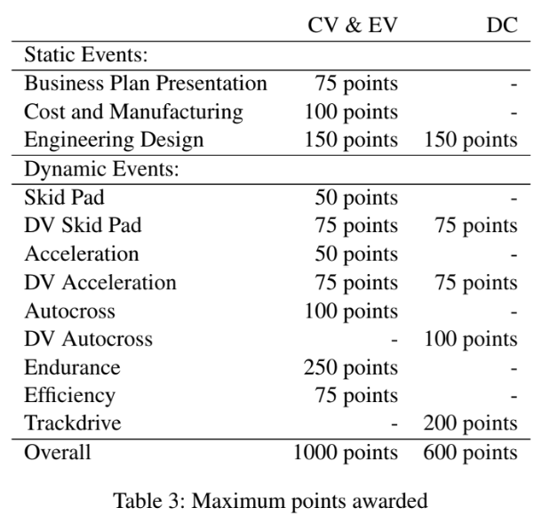
Points
N° Règle | Enoncé | Commentaire
A1.2.5 | The achievable points in each class are listed in table 3.
A3.2.1 | Failure of a team member to follow an instruction or command directed speciﬁcally to that team or team member will result in 25 penalty points being deducted from the team’s overall score.
A3.3.1 | Argument with, or disobedience to, any ofﬁcial will result in the team being eliminated from the competition.
A3.4.1 | In the event of unsportsmanlike conduct, 25 penalty points will be deducted from the team’s overall score. A second violation will result in expulsion of the team from the competition.
A3.7.2 | All protests must be submitted in writing as defined in the competition handbook by the team captain within the announced protest period. In order to have a protest considered, a team must post a 25 point protest bond which will be forfeited if their protest is rejected.
A3.8.1 | Rule violations result in at least 20 penalty points, unless explicitly defined otherwise. The penalty points will be deducted from the team’s overall score
A3.8.2 | Overall penalties apply to CV, EV and DC score, except for penalties concerning events which are not part of the respective class or cup.
A5.3.1 | If the officials request a correction for a document, the corrected version has to be submitted within 168 hours (7 days) following the request.
A5.3.2 | Separate requests for different parts within one document or form will be treated indepen- dently.
A5.4.1 | For each submission later than the respective deadline 10 penaltypoints are deducted from the team’s overall score.
A5.4.2 | Teams that do not submit documents until 24 hours (1 day) after the initial deadline will be de-registered from the competition.
A5.5.3 | If the application is positively conﬁrmed by the ofﬁcials, the team will • Be placed at the end of the waiting list • Receive 20 penalty points
A5.6.7 | A team which uploads a VSV with a previous year vehicle will be de-registered from the competition.
A6.1.1 | Teams who remove their vehicle ( [EV ONLY ]or tractive system accumulator) from the competition site after the competition has begun will be disqualiﬁed from the competition.
A6.2.2 | If a team is not present and ready to compete at the scheduled time, they forfeit their attempt at that event.
A6.6.2 | If any team member is tested with an alcohol level higher than 0:0 ‰, he or she will be immediately disqualiﬁed for the rest of the competition. A second team member being found to have an alcohol level higher than 0:0 ‰ will result in the entire team being disqualiﬁed immediately.

Règlement
Règlement
Nombre de règles |  |  | 1284
A | ADMINISTRATIVE REGULATIONS
 | A 1 | COMPETITION OVERVIEW
 |  | A1.1 | Competition Objective
 |  |  | A1.1.1 | The competition challenges teams of university students to conceive, design, fabricate, develop and compete with small, formula style, race cars.
 |  | A1.2 | Competition Procedure
 |  |  | A1.2.1 | The competition is split into the following classes: • Internal Combustion Engine Vehicle (CV) including Combustion Hybrid Vehicle (HY) • Electric Vehicle (EV)
 |  |  | A1.2.2 | All vehicles must meet the requirements deﬁned in chapters T and either EV or CV, depending on their drivetrain type.
 |  |  | A1.2.3 | The competition starts with a series of technical inspections described in chapter IN to check the vehicle for safety and compliance with the rules.
 |  |  | A1.2.4 | The competition is divided into a series of static and dynamic events described in chapters S and D.
 |  |  | A1.2.5 | The achievable points in each class are listed in table 3.
 |  |  | A1.2.6 | Vehicles of both classes can take part in an additional Driverless Cup (DC).
 |  |  | A1.2.7 | The maximum achievable points for the DC are listed in table 3.
 |  |  | A1.2.8 | The team with the most overall points will win the competition for its class or the DC, respectively.
 |  | A1.3 | Competition Information
 |  |  | A1.3.1 | The competition speciﬁc rules and information are deﬁned in the competition handbook.
 |  |  | A1.3.2 | The ofﬁcial language of the competition is English.
 |  |  | A1.3.3 | Every organizer of a competition based on this document bares the sole responsibility.
 | A 2 | VEHICLE ELIGIBILITY
 |  | A2.1 | Student Competition
 |  |  | A2.1.1 | Vehicles entered into the competition must be conceived, designed and maintained by the student team members without direct involvement from external professional engineers, racers, machinists or related professionals.
 |  |  | A2.1.2 | The student team may use any information from professionals or from academics as long as the information is given as a discussion of alternatives with their pros and cons.
 |  |  | A2.1.3 | Professionals may not make design decisions or drawings.
 |  |  | A2.1.4 | Students should perform fabrication tasks where ever possible.
 |  | A2.2 | First Year Vehicles
 |  |  | A2.2.1 | A vehicle may only be used for one year, counting from the ﬁrst day onsite of its ﬁrst competition.
 |  |  | A2.2.2 | To be classiﬁed as new, a vehicle must have at minimum, a newly manufactured chassis with signiﬁcant changes in the primary structure to its predecessor.
 | A 3 | RULES OF CONDUCT
 |  | A3.1 | General Ofﬁcials Authority
 |  |  | A3.1.1 | The ofﬁcials reserve the right to revise the schedule of the competition and/or interpret or modify the competition rules at any time and in any manner that is, in their sole judgment, required for safe and efﬁcient operation.
 |  |  | A3.1.2 | All team members are required to cooperate with, and follow all instructions from the ofﬁcials.
 |  |  | A3.1.3 | Ofﬁcial announcements shall be considered part of these rules.
 |  |  | A3.1.4 | All guidelines and clariﬁcations posted in the “Rules and Important Documents” sections on the competition website for the current season including the competition handbook are considered part of these rules.
 |  | A3.2 | Ofﬁcial Instructions
 |  |  | A3.2.1 | Failure of a team member to follow an instruction or command directed speciﬁcally to that team or team member will result in 25 penalty points being deducted from the team’s overall score.
 |  | A3.3 | Arguments with Ofﬁcials
 |  |  | A3.3.1 | Argument with, or disobedience to, any ofﬁcial will result in the team being eliminated from the competition.
 |  | A3.4 | Unsportsmanlike Conduct
 |  |  | A3.4.1 | In the event of unsportsmanlike conduct, 25 penalty points will be deducted from the team’s overall score. A second violation will result in expulsion of the team from the competition.
 |  | A3.5 | Violations of Intent
 |  |  | A3.5.1 | Violation of the intent of a rule will be considered a violation of the rule itself.
 |  |  | A3.5.2 | Any parts, devices or software fragments designed with the intent to violate a rule, will be considered as a violation.
 |  | A3.6 | Questions about the Rules
 |  |  | A3.6.1 | Questions about the rules may be asked to the ofﬁcials.
 |  |  | A3.6.2 | The frequently asked questions (FAQ) section on the competition website must be checked before submitting a question.
 |  |  | A3.6.3 | The ofﬁcials will only answer questions that are not already answered in the rules or FAQs or that require new or novel interpretation.
 |  |  | A3.6.4 | Refer to the competition website for speciﬁc directions how to submit a rules question.
 |  | A3.7 | Protests
 |  |  | A3.7.1 | A team may protest any rule interpretation, score or official action which they feel has caused some actual, non-trivial, harm to their team, or has had a substantive effect on their score.
 |  |  | A3.7.2 | All protests must be submitted in writing as defined in the competition handbook by the team captain within the announced protest period. In order to have a protest considered, a team must post a 25 point protest bond which will be forfeited if their protest is rejected.
 |  |  | A3.7.3 | The decision of the officials regarding any protest will be in a written form and is final.
 |  | A3.8 | Penalties
 |  |  | A3.8.1 | Rule violations result in at least 20 penalty points, unless explicitly defined otherwise. The penalty points will be deducted from the team’s overall score
 |  |  | A3.8.2 | Overall penalties apply to CV, EV and DC score, except for penalties concerning events which are not part of the respective class or cup.
 | A 4 | GENERAL REQUIREMENTS FOR TEAMS & P ARTICIPANTS
 |  | A4.1 | Teams per University
 |  |  | A4.1.1 | A university can register one CV team and one EV team which both can take part in the DC.
 |  |  | A4.1.2 | For the purposes of registering and competing, a university’s CV team and EV team are considered to be separate and independent entities.
 |  |  | A4.1.3 | Teams which are formed with members from two or more universities are treated as a single team.
 |  | A4.2 | Team Members and Participants
 |  |  | A4.2.1 | Each participant must provide proof of valid private liability & individual health insurance for the competition.
 |  |  | A4.2.2 | All onsite participants must sign a liability waiver upon registering onsite which can be found on the competition website.
 |  |  | A4.2.3 | A team member may only be part of one team, work on one vehicle and take part in static and dynamic events for only one team.
 |  |  | A4.2.4 | Each team must have one team member identiﬁed as the team captain. The team captain is the main contact person for the ofﬁcials during the registration process and the competition.
 |  |  | A4.2.5 | Persons who have previously attended any ofﬁcial event as a judge are not allowed to participate as team members.
 |  |  | A4.2.6 | Team members must be enrolled as degree seeking undergraduate or graduate students in any university. Team members who have graduated within the seven month period prior to the competition remain eligible to participate.
 |  |  | A4.2.7 | Students seeking a PhD degree/PhD students or equivalent are not allowed to participate.
 |  |  | A4.2.8 | Counting from the year of their first competition, team members can only participate for four additional full years. First competition is defined as the first registration of a team member for a competition by the team captain, irrespective if the team or the team member actually physically participated.
 |  |  | A4.2.9 | Team members must be at least 18 years of age.
 |  |  | A4.2.10 | Team members who will drive a competition vehicle at any time during a competition must present a valid, government issued driver’s license for passenger cars, containing a photograph.
 |  | A4.3 | [EV ONLY ] Electrical System Ofﬁcer
 |  |  | A4.3.1 | Every participating team has to appoint one to four ESOs for the competition.
 |  |  | A4.3.2 | The ESOs are responsible for all electrical work carried out on the vehicle during the competition.
 |  |  | A4.3.3 | The ESOs are the only persons in the team who may declare the vehicle electrically safe, in order for work to be performed on any system of the vehicle by the team.
 |  |  | A4.3.4 | The ESOs must be valid team members, which means that they must have student status, see A4.2.6.
 |  |  | A4.3.5 | The ESOs must be contactable by phone at all times during the competition.
 |  |  | A4.3.6 | An ESO must accompany the vehicle whenever it is operated or moved around at the competition site.
 |  |  | A4.3.7 | If only one ESO is named by the team, this ESO may not be a driver.
 |  |  | A4.3.8 | An appropriate Electrical System Ofﬁcer Qualiﬁcation (ESOQ) requires the proof of a practical and theoretical training for working on the TS. Regarding content, the training should be on the basis of DGUV 209-093 stage 2E/3E1and held by an external expert.
 |  | A4.4 | Autonomous System Responsible
 |  |  | A4.4.1 | To operate the AS, every participating team must appoint at least one ASR for the competition. This person is responsible for all autonomous operations of the vehicle during the competition which includes any work on the autonomous system as well as racing and testing.
 |  |  | A4.4.2 | For vehicles with an electric drivetrain the ASR must fulfill A4.3 and therefore replaces the ESO. The team may register additional ESOs for accumulator inspection and work on Tractive System (TS) only. The sum of registered ASRs and ESOs must not exceed four persons.
 |  |  | A4.4.3 | The ASR is the only person in the team who is allowed to declare the autonomous system safe, so that the vehicle may be operated in manual or autonomous mode.
 |  |  | A4.4.4 | The ASR must be a valid team member, which means that he/she must have student status, see A4.2.6.
 |  |  | A4.4.5 | The ASR must accompany the vehicle whenever it is operated or moved around at the competition site. 1https://fsg.one/4i5SP
 |  |  | A4.4.6 | If only one ASR is named by the team, this ASR may not be a driver.
 |  |  | A4.4.7 | The ASR must be properly qualiﬁed to handle the autonomous system and to understand and deal with problems and failures. As ASR Qualiﬁcation (ASRQ), a bachelor degree in computer science, electrical engineering, mechatronics, automation engineering, robotics or similar (i.e. comparable study content or progress) is a sufﬁcient qualiﬁcation. The qualiﬁcation certiﬁcate needs to be an ofﬁcial university document and contain information on completed courses.
 | A 5 | DOCUMENTATION & D EADLINES
 |  | A5.1 | Required Documents and Forms
 |  |  | A5.1.1 | Several documents and forms must be submitted by the action deadlines defined in the competition handbook.
 |  | A5.2 | Submission
 |  |  | A5.2.1 | Uploaded documents may only be viewed by members of the submitting team, authorized judges and ofﬁcials.
 |  |  | A5.2.2 | By submitting documents via the competition website, the team agrees that they may be reproduced and distributed by the ofﬁcials, in both complete and edited versions, for educational purpose.
 |  |  | A5.2.3 | Documents or videos that are largely incomplete or not readable/viewable will be considered as not submitted.
 |  | A5.3 | Correction Requests
 |  |  | A5.3.1 | If the officials request a correction for a document, the corrected version has to be submitted within 168 hours (7 days) following the request.
 |  |  | A5.3.2 | Separate requests for different parts within one document or form will be treated indepen- dently.
 |  |  | A5.3.3 | If the corrected version of the document does not completely contain all requested corrections, the team will be de-registered from the competition.
 |  | A5.4 | Late Submission or Non-Submission
 |  |  | A5.4.1 | For each submission later than the respective deadline 10 penaltypoints are deducted from the team’s overall score.
 |  |  | A5.4.2 | Teams that do not submit documents until 24 hours (1 day) after the initial deadline will be de-registered from the competition.
 |  | A5.5 | De-registration
 |  |  | A5.5.1 | A team which is de-registered from the competition has a single chance to apply for a place on the waiting list.
 |  |  | A5.5.2 | To apply, the team must complete the following within 24hours after the de-registration notiﬁcation • Submit an informal application to the ofﬁcials • Correct the reason for de-registration (e.g. upload of a document)
 |  |  | A5.5.3 | If the application is positively conﬁrmed by the ofﬁcials, the team will • Be placed at the end of the waiting list • Receive 20 penalty points
 |  |  | A5.5.4 | Applications will be declined if the rework is inadequate or de-registration was caused by misbehavior of the team.
 |  | A5.6 | Vehicle Status Video
 |  |  | A5.6.1 | All teams must upload a video showing the vehicle driving prior to the competition. The video must be uploaded before the deadline speciﬁed in the competition handbook.
 |  |  | A5.6.2 | The video must show the following sequences in the described order: • Standing still • 360° video around the vehicle (close up, may overlap with the following two bullet points) • [EV ONLY ] Activate TS • [CV ONLY ] Start engine •Straight driving, minimum distance is 30 m , minimum speed is 10 km/h for vehicles with driver • Full stop (not needed for [DC ONLY ] video) • 180° cornering • Straight driving back to start point, minimum speed is 10 km/h for vehicles with driver • [DC ONLY] At the end of the VSV, the vehicle must be stopped by an emergency brake maneuver (see T15). • Standing still
 |  |  | A5.6.3 | The video must fulﬁll the following criteria: • Continuous video from a third person view - no assembled sequences • Vehicle must be clearly visible (light, video resolution, frames and frequency) • Vehicle must run under its own power • Driving must follow A6.4.6 • Vehicle must be presented in ready-to-race conditions incl. body work • No crossing in front of the vehicle after [EV ONLY] TS activated / [CV ONLY] engine started • [EV ONLY] Tractive System Active Light (TSAL), [DC ONLY] Autonomous System Status Indicator (ASSI), and brake light, must be clearly visible in the video • [EV ONLY ] Ready-to-drive sound must be audible in the video • [DC ONLY ] Vehicle must drive without a driver • [DC ONLY ]Autonomous System Status Indicator (ASSI) must be clearly visible in the video • [DC ONLY ]In addition to the third person view, an onboard view and a visualization of the vehicle’s environment perception and path planning must be shown in split screen. All parts must be time synchronized. • Must not exceed a length of 60seconds. File size may be limited, see the competition handbook. • File format must be common e.g. avi, mpg, mp4, wmv
 |  |  | A5.6.4 | The VSV will be reviewed in order of submission. A review may take up to two weeks.
 |  |  | A5.6.5 | If a team receives a “fail” for its video prior to the VSV deadline, the video will be treated as not submitted. A new upload is possible afterwards. In all other situations A5.3 and A5.4 apply.
 |  |  | A5.6.6 | If a team fails only the [DC ONLY ] part, it will only be de-registered from the DC.
 |  |  | A5.6.7 | A team which uploads a VSV with a previous year vehicle will be de-registered from the competition.
 |  | A5.7 | SES Approval
 |  |  | A5.7.1 | Teams using a monocoque must submit a SESA as one document, in addition to the SES deadline. The SESA template will be available on the competition website.
 |  |  | A5.7.2 | The Structural Equivalency Spreadsheet (SES) must be checked and approved by a graduated engineer with appropriate expertise.
 |  |  | A5.7.3 | Once the SES has been approved, the SESA form should be ﬁlled out, signed and uploaded until the SESA deadline.
 |  |  | A5.7.4 | If any changes to the original SES become necessary due to the approval process, the updated ﬁnal SES must be uploaded again on the competition website.
 |  |  | A5.7.5 | The changelog with details of all changes made from the “Version History” tab of the SES form must be attached to the SESA document and must also be signed by the SES reviewer.
 |  |  | A5.7.6 | The ofﬁcials will randomly double check submitted SESA with their respective submitted SES.
 | A 6 | GENERAL RULES
 |  | A6.1 | Removing the Vehicle from the Site
 |  |  | A6.1.1 | Teams who remove their vehicle ( [EV ONLY ]or tractive system accumulator) from the competition site after the competition has begun will be disqualiﬁed from the competition.
 |  | A6.2 | Forfeit for Non-Appearance
 |  |  | A6.2.1 | It is the responsibility of each team to be in the right place at the right time.
 |  |  | A6.2.2 | If a team is not present and ready to compete at the scheduled time, they forfeit their attempt at that event.
 |  | A6.3 | Team Brieﬁng
 |  |  | A6.3.1 | All team captains and drivers on a particular day must attend the team brieﬁng for that day.
 |  |  | A6.3.2 | All ASRs are required to attend the team brieﬁng.
 |  | A6.4 | Testing and Work Safety
 |  |  | A6.4.1 | Competition organizers are not responsible for the use of the vehicles outside of their competition.
 |  |  | A6.4.2 | The competition ofﬁcials disassociate themselves from all activities of the teams besides their own competition and associated events.
 |  |  | A6.4.3 | All teams are advised to follow common practices and common sense when working on the vehicle and when operating the vehicle, before, during and after a competition.
 |  |  | A6.4.4 | The vehicles must not participate in events not suitable for this type of vehicles like hill climbs, drag races or similar.
 |  |  | A6.4.5 | Teams must never use their vehicles for wheel-to-wheel races.
 |  |  | A6.4.6 | The following listed requirements are considered the minimum for a testing/operating environment to qualify as safe. Following these guidelines does not guarantee safety under all circumstances: • Driver wearing full protection gear according to T13.3 • Working TSAL, IMD, AMS, ASSI, RES, EBS, BSPD, APPS, and ETC plausibility check if applicable • Rules compliant chassis and mounted Impact Attenuator (IA) • No other passenger cars, trucks etc. being parked or driven on the same premise at the same time, unless the areas are clearly separated • No running under low visibility conditions • No running at speeds above typical event speeds • No running in areas where crashing into obstacles at the height of the driver’s head is possible, such that parts of the vehicle may pass below an obstacle, but the driver’s head can be trapped between the obstacle and the main hoop for example.
 |  |  | A6.4.7 | Organizers reserve the right to disqualify a team registered for their competition in case of unsafe driving behavior, especially if the reputation of the competition, sponsors and other teams is compromised.
 |  | A6.5 | Onsite Working Safety
 |  |  | A6.5.1 | Everyone in the dynamic area and everybody working on the vehicle must wear appropriate, closed-toed shoes.
 |  |  | A6.5.2 | Appropriate personal protective equipment must be used.
 |  |  | A6.5.3 | Any operation producing litter or debris, e.g. cutting of carbon ﬁber, should not be performed in the pits.
 |  |  | A6.5.4 | When jacking up the vehicle a safe and stable support device rated for the load must be used.
 |  | A6.6 | Alcohol and Illegal Material
 |  |  | A6.6.1 | Alcohol, illegal drugs, weapons or other illegal material are prohibited on the competition site during the competition.
 |  |  | A6.6.2 | If any team member is tested with an alcohol level higher than 0:0 ‰, he or she will be immediately disqualiﬁed for the rest of the competition. A second team member being found to have an alcohol level higher than 0:0 ‰ will result in the entire team being disqualiﬁed immediately.
 |  | A6.7 | Vehicle Movement
 |  |  | A6.7.1 | Vehicles must not move under their own power anywhere other than on the practice or competition tracks.
 |  |  | A6.7.2 | [EV ONLY ]The detachable handle or key of the Tractive System Master Switch (TSMS) must be completely removed and kept by a ESO. The lockout/tagout function of the TSMS, see EV6.2.2, must be used.
 |  |  | A6.7.3 | Vehicles must also have their autonomous system (see deﬁnition in T14.7) deactivated when being moved around the paddock. The ASR must ensure no unauthorized activation of the Autonomous System Master Switch (ASMS) following T14.7.8.
 |  |  | A6.7.4 | Vehicles must be pushed at a normal walking pace by means of a “push bar”, see T13.1, and with a team member in the cockpit wearing the required driver equipment as deﬁned in T13.3 except for helmet, arm restraints and balaclava.
 |  |  | A6.7.5 | The team member in the cockpit must have full control of steering and braking.
 |  |  | A6.7.6 | When the push bar is attached to the vehicle, the engine/tractive system must remain switched off.
 |  |  | A6.7.7 | Vehicles with wings are required to have two team members walking on either side of the front wing whenever the vehicle is being pushed.
 |  | A6.8 | [CV ONLY ] Engine Running
 |  |  | A6.8.1 | Running engines is not allowed in the pits.
 |  |  | A6.8.2 | Engine running is allowed in the engine test area and in the dynamic area, when the following conditions are met: • The vehicle must have passed mechanical inspection. • The vehicle must be jacked up using a quick jack, see T13.2. •A driver, wearing required driver equipment, see T13.3, must be seated in the cockpit. • A ﬁre extinguisher must be immediately available. • Driven wheels can only remain ﬁtted to the vehicle if they will not rotate. • No one is allowed under the vehicle while the engine is running.
 |  |  | A6.8.3 | Cranking engines in the pits is allowed, when the following conditions are met: • The vehicle has passed mechanical inspection. • The driven axles are securely jacked up. • Gearbox is in neutral. • All driven wheels are removed. • Connectors to all injectors and ignition coils are detached. • A ﬁre extinguisher must be placed next to the engine.
 |  | A6.9 | Fueling and Oil
 |  |  | A6.9.1 | Fueling may only take place at the fuel station and must be conducted by ofﬁcials only.
 |  |  | A6.9.2 | Open fuel containers are not permitted at the competition.
 |  |  | A6.9.3 | Waste oil must be taken to the fuel station for disposal.
 |  | A6.10 | [EV ONLY] Working on the Vehicle
 |  |  | A6.10.1 | All activities require the TSAL to be green.
 |  |  | A6.10.2 | A prominent manual sign indicating the “TSAL green” state must be present whenever the LVS is switched off and the requirements for an only green TSAL according to EV4.10 are met.
 |  |  | A6.10.3 | All activities on the vehicle, except when working on an active TS, require the High Voltage Disconnect (HVD) to be removed.
 |  | A6.11 | [EV ONLY ] Working on the Tractive System
 |  |  | A6.11.1 | Activities on the TS, except for the accumulator (see A6.11) must take place in the pit.
 |  |  | A6.11.2 | All activities require the attendance of the ESO.
 |  |  | A6.11.3 | For activities on the inactive TS, the following procedure must be carried out: •The vehicle must be barred from anyone not involved in the work, by using barrier tape. • The Tractive System Master Switch (TSMS) must be switched off. •It must be assured that the TS cannot be activated by, at a minimum, using the lockout/tag out of the TSMS. • A check for zero-potential must be carried out. •A sign that declares the vehicle is electrically safe must be installed. The name of the ESO who is supervising the activities must be noted on the sign. This ESO is the only person who may remove the sign and the barrier.
 |  |  | A6.11.4 | In case of measurements on the active TS or an activation of the TS in the pit for testing purposes, the following steps must be followed: •The vehicle must be barred from anyone not involved in the work, by using barrier tape. • The vehicle must be jacked up and the driven wheels removed. • One team member must be prepared to push a shutdown button at any time. • The TS must only be activated for as long as necessary. • Appropriate insulated tools and equipment must be used. •Safety glasses with side shields and compliant safety gloves must be worn by all participating team members when parts of the TS are exposed. • No other work on the vehicle is permitted when the TS is active.
 |  |  | A6.11.5 | If the TSAL is ﬂashing red or malfunctioning, the TS is considered as active.
 |  |  | A6.11.6 | There must be at least one team member present, who is not directly involved in the work, but who could assist in case of an incident.
 |  | A6.12 | [EV ONLY ] Working on Tractive System Accumulators
 |  |  | A6.12.1 | Opening or working on TSACs is only allowed in the provided work places in the charging area, see A6.12.
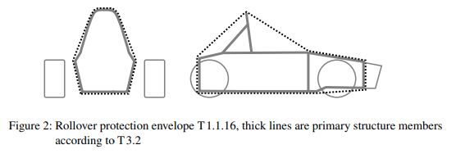
 |  |  | A6.12.2 | All activities require the attendance of an ESO.
 |  |  | A6.12.3 | Whenever the TSACs are opened, the cell segments must be separated with the maintenance plugs, see EV5.4.4.
 |  |  | A6.12.4 | Appropriate insulated tools and equipment must be used.
 |  |  | A6.12.5 | Safety glasses with side shields and compliant safety gloves must be worn by all participating team members.
 |  |  | A6.12.6 | There must be at least one team member present, who is not directly involved in the work conducted on the accumulator, but who could assist in case of an incident.
 |  |  | A6.12.7 | Moving accumulator cells and/or accumulator segment(s) around at the competition site is only permitted if they are inside a completely closed TSAC.
 |  |  | A6.12.8 | All parts and modules of the TSAC that are not currently being worked on must be covered at least according to IPxxB while working on the accumulator container.
 |  |  | A6.12.9 | Additional safety measures may be included in the respective competition handbook.
 |  | A6.13 | [EV ONLY ] Charging
 |  |  | A6.13.1 | There will be a separated charging area on the competition site. Charging TS accumulators is only allowed inside this area.
 |  |  | A6.13.2 | Accumulators must be removed from the vehicle and placed on the TSAC hand cart, see EV8.1, for charging.
 |  |  | A6.13.3 | The label EV5 .3.8 or an additional label according to EV5 .3.8 must be visible during charging.
 |  |  | A6.13.4 | No grinding, drilling, etc. is allowed in the charging area.
 |  |  | A6.13.5 | At least one team member who has knowledge of the charging process must stay with the accumulator(s) during charging.
T | GENERAL TECHNICAL REQUIREMENTS
 | T 1 | DEFINITIONS
 |  | T1.1 | Chassis Deﬁnitions
 |  |  | T1.1.1 | Chassis – The fabricated structural assembly that supports all functional vehicle systems. This assembly may be a single welded structure, multiple welded structures or a combination of composite and welded structures.
 |  |  | T1.1.2 | Bodywork – the outermost surface of the chassis or any fairing parts and covers.
 |  |  | T1.1.3 | Cockpit – The volume which accommodates the driver which is deﬁned by the top of the vehicle, the ﬂoor closeout, the inner side of the bodywork, the front bulkhead and the ﬁrewall.
 |  |  | T1.1.4 | Chassis member – A minimum representative single piece of uncut, continuous tubing or equivalent structure.
 |  |  | T1.1.5 | Front bulkhead – A planar structure that deﬁnes the forward plane of the chassis and provides protection for the driver’s feet (in front view, together with the AIP, covers the driver’s feet).
 |  |  | T1.1.6 | Front bulkhead support – A structure that deﬁnes the side of the chassis from the front bulkhead back to the top of the upper side impact structure and the bottom of the front hoop.
 |  |  | T1.1.7 | Front hoop – A roll bar located above the driver’s legs, in proximity to the steering wheel.
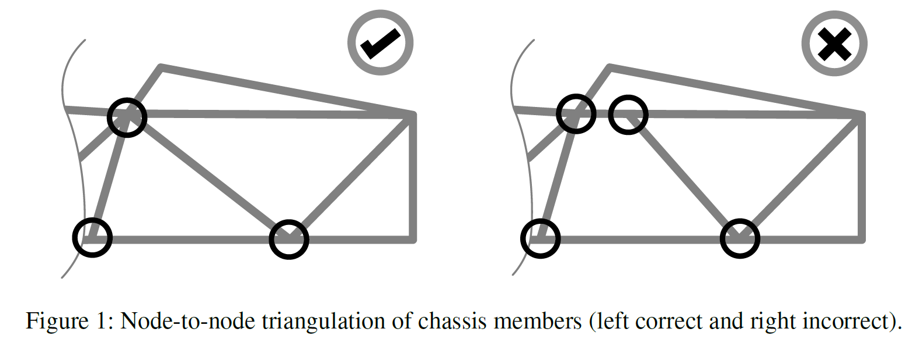
 |  |  | T1.1.8 | Impact Attenuator (IA) – A deformable, energy absorbing device located forward of the front bulkhead.
 |  |  | T1.1.9 | Main hoop – A roll bar located alongside or just behind the driver’s torso.
 |  |  | T1.1.10 | Monocoque – A chassis made of composite material.
 |  |  | T1.1.11 | Node-to-node triangulation – An arrangement of chassis members projected onto a plane, where a co-planar load applied in any direction, at any node, results in only tensile or compressive forces in the chassis members as shown in ﬁgure 1.
 |  |  | T1.1.12 | Primary structure – The primary structure is comprised of the following components: • Main hoop • Front hoop • Roll hoop braces and supports • Impact structures as mentioned under T3.15 • Front bulkhead • Front bulkhead support system • All chassis members, guides and supports that transfer load from the driver’s restraint system into the above mentioned components of the primary structure
 |  |  | T1.1.13 | Roll hoops – Both the front hoop and the main hoop are classiﬁed as “roll hoops”
 |  |  | T1.1.14 | Roll hoop bracing – The structure from a roll hoop to the roll hoop bracing support.
 |  |  | T1.1.15 | Roll hoop bracing supports – The structure from the lower end of the roll hoop bracing back to the roll hoop(s).
 |  |  | T1.1.16 | Rollover protection envelope – the union of • the primary structure and any additional structures fixed to the primary structure which meet the minimum specification defined in T3.2 or equivalent • the plane from the top of the main hoop to the top of the front hoop • the plane from the top of the main hoop to the rearmost structure according to T3.2 or equivalent Example depicted in figure 2.
 |  |  | T1.1.17 | Side impact structure – The area of the side of the chassis between the front hoop and the main hoop and from the chassis ﬂoor to the height as required in T3.15 above the lowest inside chassis point between front hoop and main hoop.
 |  |  | T1.1.18 | Surface envelope – the surface envelope is the surface of the union of the rollover protection envelope, see T1.1.16, and the volume defined by • the top of the main hoop and the outside edges of the four tires • a plane from the top of the main hoop to the top of the front bulkhead • a plane from the top of the main hoop to the the rearmost structure according to T3.2 or equivalent • a projection in side view of the lower boundaries of the rollover protection envelope Example depicted in figure 3. | 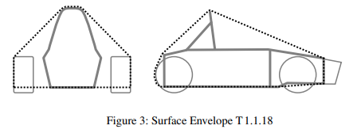
 |  | T1.2 | Material Deﬁntions
 |  |  | T1.2.1 | Fire Retardant – A material meeting one of the following standards: • UL94 V-0 for the minimum used material thickness • FAR 25.853(a)(1)(i) Equivalent standards are only accepted, if the team shows equivalence and this is approved by the ofﬁcials prior to the event.
 |  |  | T1.2.2 | Coolant – A substance used for heat transfer by convection.
 |  | T1.3 | Electrical Deﬁnitions
 |  |  | T1.3.1 | Direct Connection – Two devices or circuits are directly connected if the connection is not routed through any common PCB and does not include any devices or functionality other than overcurrent protection or connectors.
 |  | T1.4 | Driving Mode Deﬁnitions
 |  |  | T1.4.1 | Manual Mode – A vehicle is in manual mode when driven by a human driver. In this case the ASMS must be off (AS deactived).
 |  |  | T1.4.2 | Autonomous Mode – A vehicle is in autonomous mode when the AS is activated. When a vehicle is in autonomous mode, there must be no person inside the vehicle.
 | T 2 | GENERAL DESIGN REQUIREMENTS
 |  | T2.1 | Vehicle Conﬁguration
 |  |  | T2.1.1 | The vehicle must be designed and fabricated in accordance with good engineering practices.
 |  |  | T2.1.2 | The vehicle must be open-wheeled, single seat and open cockpit (a formula style body) with four wheels that are not in a straight line.
 |  |  | T2.1.3 | Open wheel vehicles must satisfy the following (see also ﬁgure 3): • The wheel/tire assembly must be unobstructed when viewed from the side. •No part of the vehicle may enter a keep-out-zone deﬁned by two lines extending vertically from positions 75 mm in front of and 75 mm behind the outer diameter of the front and rear tires in the side view of the vehicle, with steering straight ahead. This keep-out zone extends laterally from the outside plane of the wheel/tire to the inboard plane of the wheel/tire assembly. | 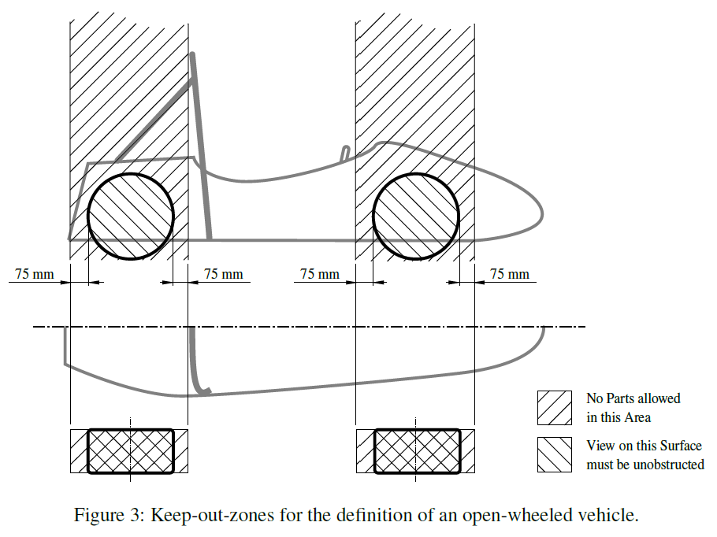
 |  | T2.2 | Ground Clearance
 |  |  | T2.2.1 | The minimum static ground clearance of any portion of the vehicle, other than the tires, including a driver, must be 30 mm. If an active suspension system is installed, the static ground clearance is measured in the lowest adjustable position.
 |  |  | T2.2.2 | Sliding skirts or other aerodynamic devices that by design, fabrication or as a consequence of moving, contact the track surface are prohibited.
 |  | T2.3 | Bodywork
 |  |  | T2.3.1 | There must be no openings through the bodywork into the cockpit other than that required for the cockpit opening. Minimal openings around the front suspension and steering system components are allowed.
 |  |  | T2.3.2 | In any side view in front of the cockpit opening and outside the area defined in T8.2 all parts of the bodywork must have no external concave radii of curvatures. Any gaps between bodywork and other parts must be reduced to a minimum.
 |  |  | T2.3.3 | Enclosed chassis structures and structures between the chassis and the ground must have two venting holes of at least 25 mm diameter in the lowest part of the structure to prevent accumulation of liquids. Additional holes are required when multiple local lowest parts exist in the structure.
 |  |  | T2.3.4 | The bodywork in front of the front wheels with the tangent of surface above 45◦ relative to the forward direction must have a radius of at least 38 mm along the top, sides and bottom of all affected edges.
 |  | T2.4 | Minimum Edge Radii of Bodywork and Aerodynamic Devices
 |  |  | T2.4.1 | For all edges that could come into contact with any standing pedestrian without reaching to the vehicle, the minimum radius of the bodywork and aerodynamic devices is 3 mm for all forward facing edges and 1 mm for all other edges
 |  | T2.5 | Suspension
 |  |  | T2.5.1 | The vehicle must be equipped with fully operational front and rear suspension systems including shock absorbers and a usable wheel travel of at least 50 mm and a minimum jounce of 25 mm with driver seated.
 |  |  | T2.5.2 | All suspension mounting points must be visible at technical inspection, either by direct view or by removing any covers.
 |  | T2.6 | Wheels
 |  |  | T2.6.1 | Any wheel mounting system that uses a single retaining nut must incorporate a device to prevent loosening of the nut and the wheel. A second nut (“jam nut”) does not meet these requirements.
 |  |  | T2.6.2 | Wheel lug bolts, drive pegs and studs must be made of steel or titanium. The team must be able to show good engineering practice and providing adequate strength by calculations. Wheel lug bolts, drive pegs and studs must not be hollow.
 |  |  | T2.6.3 | Aluminum wheel nuts may be used, but they must be hard anodized and in pristine condition.
 |  | T2.7 | Tires
 |  |  | T2.7.1 | Vehicles must have two types of tires as follows: • Dry tires - The tires on the vehicle when it is presented for technical inspection are deﬁned as its “dry tires”. • Wet tires - Wet tires may be any size or type of treaded or grooved tire provided: –The tread pattern or grooves were molded in by the tire manufacturer or were cut by the tire manufacturer or their appointed agent. Any grooves that have been cut must have documentary proof that it was done in accordance with these rules. –There is a minimum tread depth of 2 :4 mm.
 |  |  | T2.7.2 | Tires on the same axle must have the same manufacturer, size and compound.
 |  |  | T2.7.3 | Tire warmers are not allowed.
 |  |  | T2.7.4 | Special agents that increase traction may not be added to the tires or track surface.
 |  | T2.8 | Steering
 |  |  | T2.8.1 | Steering systems using cables or belts for actuation are prohibited. This does not apply for autonomous steering actuators.
 |  |  | T2.8.2 | The steering wheel must directly mechanically actuate the front wheels.
 |  |  | T2.8.3 | The steering system must have positive steering stops that prevent the steering linkages from locking up. The stops must be placed on the rack and must prevent the tires and rims from contacting any other parts. Steering actuation must be possible during standstill.
 |  |  | T2.8.4 | Allowable steering system free play is limited to a total of 7°measured at the steering wheel.
 |  |  | T2.8.5 | The steering wheel must be attached to the column with a quick disconnect. The driver must be able to operate the quick disconnect while in the normal driving position with gloves on.
 |  |  | T2.8.6 | The steering wheel must be no more than 250 mm rearward of the front hoop. This distance is measured horizontally, on the vehicle centerline, from the rear surface of the front hoop to the forward most surface of the steering wheel with the steering in any position.
 |  |  | T2.8.7 | The steering wheel must have a continuous perimeter that is near circular or near oval. The outer perimeter proﬁle may have some straight sections, but no concave sections.
 |  |  | T2.8.8 | In any angular position, the top of the steering wheel must be no higher than the top-most surface of the front hoop.
 |  |  | T2.8.9 | The steering rack must be mechanically attached to the primary structure and all stationary parts must be within the rollover protection envelope, see T1.1.16.
 |  |  | T2.8.10 | Joints between all components attaching the steering wheel to the steering rack must be mechanical and visible at technical inspection. Bonded joints are allowed in accordance with T3.2.8.
 |  |  | T2.8.11 | Rear wheel steering, which can be electrically actuated, is permitted if mechanical stops limit the range of angular movement of the rear wheels to a maximum of 6°. This must be demonstrated with a driver in the vehicle and the team must provide the equipment for the steering angle range to be veriﬁed at technical inspection.
 |  | T2.9 | Wheelbase
 |  |  | T2.9.1 | The vehicle must have a wheelbase of at least 1525 mm.
 |  | T2.10 | Track and Rollover Stability
 |  |  | T2.10.1 | The smaller track of the vehicle (front or rear) must be no less than 75 % of the larger track.
 |  |  | T2.10.2 | The track and center of gravity of the vehicle must combine to provide adequate rollover stability.
 | T 3 | GENERAL CHASSIS DESIGN
 |  | T3.1 | General Requirements
 |  |  | T3.1.1 | Among other requirements, the vehicle’s structure must include: • Two roll hoops that are braced • A front bulkhead with support system and IA • Side impact structures
 |  | T3.2 | Minimum Material Requirements
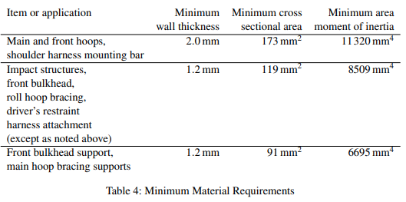
 |  |  | T3.2.1 | Table 4 shows the minimum requirements for the members of the primary structure if made from steel tubing.
 |  |  | T3.2.2 | Steel tubing has to be made from unalloyed carbon steel with a maximum content of 0.3 %carbon, 1.7 %manganese and 0.6 %of any other element. All other steel grades are considered alternative materials and require additional testing and documentation (see T3.3).
 |  |  | T3.2.3 | Except for inspection holes, any holes drilled in any part which is a member of the primary structure must be considered in the SES.
 |  |  | T3.2.4 | The steel properties used for the calculations in the SES must be: (Cf Table 4) Non-welded strength for continuous material calculations: • Young’s Modulus (E) = 200 GPa • Yield Strength (S y) = 305 MPa • Ultimate Strength (S u) = 365 MPa Welded strength for discontinuous material such as joint calculations: • Yield Strength (S y) = 180 MPa • Ultimate Strength (S u) = 300 MPa
 |  |  | T3.2.5 | Any tubing with a wall thickness less than 1.2 mm or a minimum area moment of inertia less than 6695 mm⁴ is considered non-structural and will be ignored when assessing compliance to any rule regarding the vehicle structure.
 |  |  | T3.2.6 | If a member of the primary structure (except for the roll hoops) is a bent tube or made from multiple tubes an additional tube must support it. This support tube must: •Have its attachment point at the position along the bend tube where it deviates farthest from a straight line connecting both ends. • Be of the same dimension as the supported tube(s). • Terminate at a node of the primary structure. • Be angled no more than 30° from the plane of the supported tube(s).
 |  |  | T3.2.7 | Any welded seams shape must not be mechanically altered in any way.
 |  |  | T3.2.8 | Where bonded joints are applicable and governed by the rules, a 50% reduction shall be applied to all nominal and tested adhesive values. Bonded joints in the primary structure must be documented in the SES.
 |  | T3.3 | Alternative Materials
 |  |  | T3.3.1 | Alternative materials may be used for all parts of the primary structure and the TSAC with the following exceptions: • The main hoop and the main hoop bracing must be steel • The front hoop must be metal • Any welded structures of the primary structure must be steel • However, the front hoop may be an aluminum welded structure
 |  |  | T3.3.2 | If any other materials than steel tubing are used in the primary structure or the TSAC, physical testing is required to show equivalency to the minimum material properties for steel in T3.2.
 |  |  | T3.3.3 | If alloyed steel as deﬁned by T3.2.2 is used, the team has to include tests and documentation in the SES to show structural equivalency. This may include, but is not limited to: • Receipts and data sheets of the used tubing materials • Documentation about welding processes and ﬁller materials • Documentation about heat treatments • Tests showing adequate strength and elongation at break in the welded condition
 |  | T3.4 | Composite Structures
 |  |  | T3.4.1 | If composite structures are used in the primary structure or the TSAC, the Flexural Rigidity (EI) of that structure must be calculated with the tools and formulas in the SES. The actual geometry and curvature of the panel may be taken into account for the main hoop bracing support, the front hoop bracing, the front bulkhead support structure, the shoulder harness bar, the TS and TSAC protective structure. For all other areas the EI must be calculated as the EI of a ﬂat panel about its neutral axis. This panel must have the same composition as the structure used in the primary structure or the TSAC.
 |  |  | T3.4.2 | If composite materials are used in the primary structure or the TSAC the SES must include: • Material type(s) • Cloth weights • Resin type • Fiber orientation • Number of layers • Core material • Lay-up technique • 3-point-bend test and shear test data
 |  |  | T3.4.3 | For any laminate in the primary structure or the TSAC, the maximum weight content of parallel ﬁbers, relative to the weight of all ﬁbers in the laminate, is 50 % . All ﬁbers laid within any orientation +/-10° count as parallel in this case.
 |  |  | T3.4.4 | If an asymmetrical lay-up is used in the primary structure, the thinner skin must have a thickness of at least 40 % of the thicker skin.
 |  |  | T3.4.5 | Wherever backing plates are required, they must be fully supported by the structure they are attached to.
 |  |  | T3.4.6 | Backing plates must have a continuous perimeter that is near circular or near oval. The outer perimeter proﬁle may have some straight sections, but no concave sections. Backing plates must not have any cut-outs within their outside perimeter except for the holes for bolts.
 |  | T3.5 | Laminate Testing
 |  |  | T3.5.1 | If composite materials are used for any part of the primary structure or the TSAC the team must: • Build a representative test panel which must measure exactly 275mm500mm that has the same design, laminate and fabrication method as used for the respective part of the primary structure represented as a flat panel. The sides of the test panel must not be laminated (core material must be visible). • Perform a 3-point bending test on this panel The data from these tests and pictures of the test samples and test setup must be included in the SES.In the pictures, the following must be identifiable: distance between the two supports, dimensions of the load applicator and test sample marking as per T3.5.4. The test results must be used to derive strength and stiffness properties used in the SES formula for all laminate panels. Representative test panels for parts of the TSAC may use smaller dimensions, provided that the panel core thickness is 5mm or smaller. This representative test panel must then measure 150mm275mm. In this case, the distance between the two test panel supports must be at least 200mm and the load applicator must have a radius of at least 5mm. T3.5.5 and T3.5.6 do not apply.
 |  |  | T3.5.2 | If a panel represents side impact structure it must be proven that it has at least the same properties as two steel tubes meeting the requirements for side impact structure tubes for buckling modulus, yield strength and absorbed energy.
 |  |  | T3.5.3 | Composite structures with different core thicknesses but otherwise identical construction may use material properties derived from a single test panel. The panel with the thicker core must be tested and the structure using derived material properties may not use a core thickness of less than 66 % of the tested panel.
 |  |  | T3.5.4 | When a laminate is not quasi-isotropic, i.e. has equal strength and stiffness in the 0°, 90° and ±45° direction, the results from the 3 point bending test will be assigned to the 0° lay-up direction. To show equivalence in the SES, the 0° lay-up direction must be used and oriented accordingly in the chassis.
 |  |  | T3.5.5 | The test samples must be presented at technical inspection. All samples must be marked with the following non-removable (e.g.: permanent marker or engraving, but no sticker) information: laminated structure acronym and date of testing.
 |  |  | T3.5.6 | The distance between the two test panel supports must be at least 400 mm.
 |  |  | T3.5.7 | The load applicator used to test any panel or tube must be metallic and have a radius of 50 mm.
 |  |  | T3.5.8 | The load applicator must overhang the test piece to prevent edge loading.
 |  |  | T3.5.9 | There must be no material between the load applicator and the test piece.
 |  |  | T3.5.10 | Perimeter shear tests must be completed which measure the force required to push or pull a 25mm diameter flat punch through a flat laminate sample. The sample must be at least 100mm100mm. Core and skin thicknesses must be identical to those used in the actual primary structure and be manufactured using the same materials and processes.
 |  |  | T3.5.11 | The test ﬁxture must support the entire sample, except for a 32 mm hole aligned co-axially with the punch. The sample must not be clamped to the ﬁxture.
 |  | T3.6 | Structural Documentation
 |  |  | T3.6.1 | All teams must submit a Structural Equivalency Spreadsheet (SES) and Structural Equiva- lency 3D Model (SE3D).
 |  |  | T3.6.2 | The SES spreadsheet form can be downloaded from the competition website.
 |  |  | T3.6.3 | The SE3D must contain a three dimensional CAD model of the chassis including all members of the primary structure and all mechanical attachment details of the hoops and hoop braces in “IGES” ﬁle format not larger than 40 MB .[EV ONLY ]The TSAC(s) and attachment must also be included.
 |  |  | T3.6.4 | Vehicles must be fabricated in accordance with the materials and processes described in the SES.
 |  |  | T3.6.5 | Teams must bring a copy of the approved SES to technical inspection.
 |  | T3.7 | Roll Hoops
 |  |  | T3.7.1 | Both roll hoops must be securely integrated to the primary structure using node-to-node triangulation or equivalent joining methods.
 |  |  | T3.7.2 | The minimum radius of any bend, measured at the tube centerline, must be at least three times the tube outside diameter. Bends must be smooth and continuous with no evidence of crimping or wall failure. The minimum area moment of inertia, see T3.2, must be maintained in all areas, including the bends of the manufactured tubes.
 |  |  | T3.7.3 | In a plane perpendicular to the longitudinal axis of the vehicle and through the lower endpoints of the roll hoop, no part of the primary structure may lie below 30 mm of the endpoints of the roll hoop.
 |  |  | T3.7.4 | Roll hoops attached to a composite primary structure must be mechanically attached at the top and bottom of both sides of that structure and at intermediate locations if needed to show equivalency. The lower roll hoop tubing attachment points must be within 50 mm of the endpoints of the roll hoop.
 |  |  | T3.7.5 | Mounting plates welded to the roll hoops must be at least 2 mm thick steel or 3 mm thick aluminum, dependent of the roll hoop material.
 |  |  | T3.7.6 | Both roll hoops must have one 4.5 mm inspection hole in a non-critical straight location and its surface at this point must be unobstructed for at least 180°.
 |  | T3.8 | Main Hoop
 |  |  | T3.8.1 | The main hoop must be constructed of a single piece of uncut, continuous, closed section steel tubing.
 |  |  | T3.8.2 | In side view the portion of the main hoop which is above its upper attachment point to the side impact structure must be inclined less than 10° from vertical.
 |  |  | T3.8.3 | In side view any bends in the main hoop above its upper attachment point to the primary structure must be braced to a node of the main hoop bracing support structure with tubing meeting the requirements of main hoop bracing.
 |  |  | T3.8.4 | In side view any portion lower than the upper attachment point to the side impact structure must be inclined either forward or not more than 10° rearward.
 |  | T3.9 | Front Hoop
 |  |  | T3.9.1 | The front hoop must be constructed of a continuous and closed section.
 |  |  | T3.9.2 | If the front hoop is made from more than one piece it must be supported by node-to-node triangulation or an equivalent construction.
 |  |  | T3.9.3 | In side view, no part of the front hoop can be inclined more than 20° from vertical.
 |  |  | T3.9.4 | If the front hoop is a welded construction made from multiple aluminum proﬁles, the equivalent yield strength must be considered in the as-welded condition unless the team demonstrates and shows proof that it has been properly solution heat treated and artiﬁcially aged. The team must supply sufﬁcient documentation proving the appropriate heat treatment process was performed. |  | 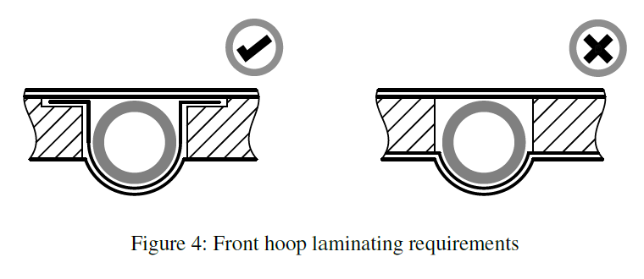
 |  |  | T3.9.5 | The front hoop requires six attachment points, two on each side connecting to the front bulkhead support structures and two connecting to the front hoop bracing, and must therefore show equivalency to 180 kN, as follows from T3.16.1 and T3.11.4.
 |  |  | T3.9.6 | Fully laminating the front hoop to the monocoque is acceptable. Fully laminating means that the hoop has to be encapsulated with laminate around its whole circumference, see ﬁgure 4. Equivalence to at least four mounts compliant with T3.16.1 must be shown in the SES. The laminate encapsulating the front hoop must overlap by at least 25mm on each side. It must have the same lay-up as the laminate that it is connecting to.
 |  | T3.10 | Main Hoop Bracing
 |  |  | T3.10.1 | The main hoop must be supported to the front or the rear by bracing tubes on each side of the main hoop.
 |  |  | T3.10.2 | In side view the main hoop and the main hoop braces must not lie on the same side of a vertical line coincident with the top of the main hoop.
 |  |  | T3.10.3 | The main hoop braces must be attached to the main hoop no lower than 160 mm below the top-most surface of the main hoop. The included angle formed by the main hoop and the main hoop braces must be at least 30°.
 |  |  | T3.10.4 | The main hoop braces must be straight.
 |  |  | T3.10.5 | The lower ends of the main hoop braces must be supported back to the upper attachment point of the main hoop to the side impact structure and to the lower attachment point of the main hoop to the side impact structure by a node-to-node triangulated structure or equivalent composite structure.
 |  |  | T3.10.6 | If any item which extends outside of the primary structure is attached to the main hoop braces, additional bracing is required to prevent bending loads in a rollover situation.
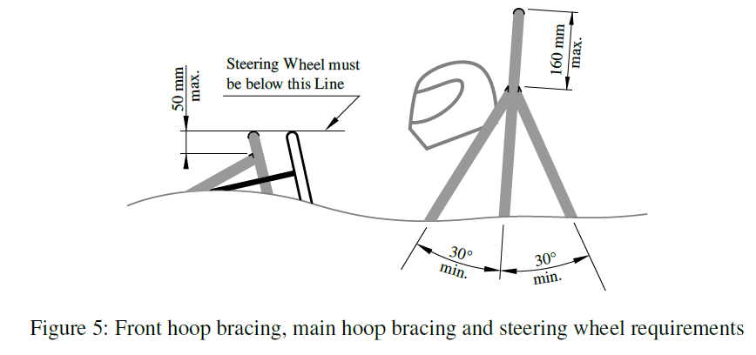
 |  | T3.11 | Front Hoop Bracing
 |  |  | T3.11.1 | The front hoop bracing attaches on each side of the front hoop as well as the structure forward of the driver’s feet. A minimum of two tubes without any bends must be straight on a line in side view of the frame and must have a minimum distance of 100mm between each other at the front hoop.
 |  |  | T3.11.2 | The front hoop bracing structure must be attached no lower than 50 mm below the top-most surface of the front hoop, see ﬁgure 5.
 |  |  | T3.11.3 | If the front hoop is inclined more than 10°to the rear, additional braces extending rearwards are required.
 |  |  | T3.11.4 | Composite front hoop bracing structures and their attachments cannot be counted towards the front bulkhead support structures and vice-versa for the structural equivalency documentation.
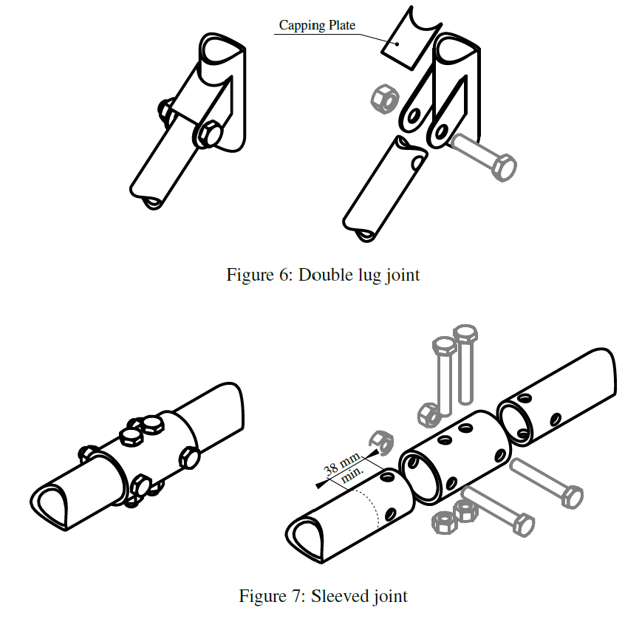
 |  | T3.12 | Mechanically Attached Roll Hoop Bracing
 |  |  | T3.12.1 | Any non-welded joint at either end of a bracing must be either a double-lug joint, see ﬁgure 6, or a sleeved joint, see ﬁgure 7. Spherical rod ends are prohibited.
 |  |  | T3.12.2 | If threaded fasteners are used they are considered critical fasteners and must comply with T10.1.
 |  |  | T3.12.3 | Double lug-joints must include a capping arrangement, see ﬁgure 6.
 |  |  | T3.12.4 | In a double-lug joint each lug must be at least 4.5 mm thick and the pin or bolt must be 10 mm metric grade 8.8minimum. The attachment holes in the lugs and in the attached bracing must be a close ﬁt with the pin or bolt.
 |  |  | T3.12.5 | For sleeved joints the sleeve must have a minimum length of 38 mm either side of the joint and be a close-ﬁt around the base tubes. The wall thickness of the sleeve must be at least that of the bracing tubes. The bolts must be 6 mm metric grade 8.8minimum. The holes in the sleeves and tubes must be a close-ﬁt with the bolts.
 |  | T3.13 | Front Bulkhead
 |  |  | T3.13.1 | Any alternative material used for the front bulkhead must have a perimeter shear strength equivalent to a 1.5 mm thick steel plate.
 |  |  | T3.13.2 | If the front bulkhead is part of a composite structure and is modeled as an “L” shape, the EI of the front bulkhead about the vertical and lateral axes must be equivalent to a steel tube meeting the requirements for the front bulkhead. The length of the section perpendicular to the bulkhead may be a maximum of 25 mm measured from the rearmost face of the bulkhead.
 |  | T3.14 | Front Bulkhead Support
 |  |  | T3.14.1 | The front bulkhead must be supported back to the front hoop by a minimum of three tubes on each side; an upper member, a lower member and diagonal bracing to provide triangulation. •The upper support member must be attached to the front bulkhead a maximum of 50 mm below the top-most surface of the front bulkhead, and attached to the front hoop a maximum of 50 mm below the upper side impact member. If the attachment point of the upper member is greater than 100 mm above the upper side impact member, node-to-node triangulated bracing is required to transfer load to the main hoop. •The lower support member must be attached to the base of the front bulkhead and the base of the front hoop. •The diagonal bracing must triangulate the upper and lower support members node-to- node.
 |  |  | T3.14.2 | If the front bulkhead support is part of a composite structure, it must have equivalent EI to the sum of the EI of the six baseline steel tubes that it replaces and it must not be counted towards the composite front hoop bracing structures for the structural equivalency documentation (i.e. T3.11.4).
 |  |  | T3.14.3 | The EI of the vertical side of the front bulkhead support structure must be equivalent to at least the EI of one baseline steel tube that it replaces.
 |  |  | T3.14.4 | The perimeter shear strength of the monocoque laminate in the front bulkhead support structure must be at least 4 kN.
 |  | T3.15 | Side Impact Structure
 |  |  | T3.15.1 | The side impact structure must consist of at least three steel tubes, see T3.2, on each side of the cockpit, see ﬁgure 8. • The upper member must connect the main hoop and the front hoop. • The upper member must be at a height between 240 mm and 320 mm above the lowest inside chassis point between the front and main hoop. • The lower member must connect the bottom of the main hoop and the bottom of the front hoop. • The diagonal member must triangulate the upper and lower member between the roll hoops node-to-node. |  | 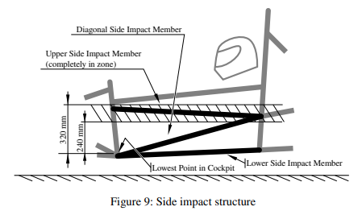
 |  |  | T3.15.2 | Other impact structures, see CV1.3.2, EV4.4.2 and EV5.5.2, must be fully triangulated structures and consist of at least three steel tubes, see T3.2, on each side and rearward of the component that needs to be protected. • If the component projects outwards from the roll hoops to the side, the front of the component must also be protected. • The upper member must not be higher than 320 mm above the lowest inside chassis point between the front and main hoop.
 |  |  | T3.15.3 | If the impact structure is part of a composite structure, the following is required: • The region of the structure up to a height of 320 mm above the lowest inside chassis point between the front and main hoop must have an EI equal to the three baseline steel tubes that it replaces. An example for side impact structure is given in figure 10. • The vertical impact structure must have an EI equivalent to two baseline steel tubes and half the horizontal floor must have an EI equivalent to one baseline steel tube. • The vertical impact structure must have an absorbed energy equivalent to two baseline steel tubes, exceeding 65 J. • The perimeter shear strength must be at least 7.5 kN. |  | 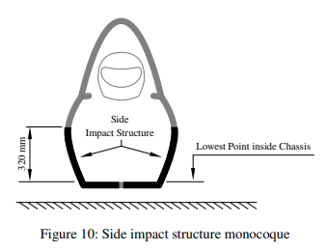
 |  | T3.16 | Bolted Primary Structure Attachments
 |  |  | T3.16.1 | If two parts of the primary structure are bolted together, each attachment point between the two parts must be able to carry a load of 30 kN in any direction.
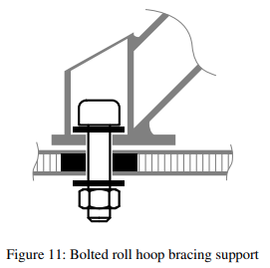
 |  |  | T3.16.2 | Data obtained from the laminate perimeter shear strength test must be used to prove that adequate shear area is provided.
 |  |  | T3.16.3 | Each attachment point requires a minimum of two 8 mm metric grade 8:8bolts and steel backing plates with a minimum thickness of 2 mm.
 |  |  | T3.16.4 | For the attachment of front hoop bracing, main hoop bracing and main hoop bracing support to the primary structure the use of one 10 mm metric grade 8:8bolt is sufﬁcient, if the bolt is on the centerline of the tube, see ﬁgure 10.
 |  |  | T3.16.5 | When using bolted joints within the primary structure, no crushing of the laminate core material is permitted.
 |  |  | T3.16.6 | For the AIP to front bulkhead attachment, and if two panels or plates of the primary structure are bolted together, for each 200mm of reference perimeter a minimium of one 8mm metric grade 8:8 bolt(s) must be used, rounded up to the next integer. Smaller, but more, bolts may be used, if equivalency is shown. The bolts must be evenly distributed over the circumference using good engineering practices. The reference perimeter is the outside perimeter of the attached part at the connection. The bolts are considered critical fasteners and must comply with T10.
 |  | T3.17 | Impact Attenuator
 |  |  | T3.17.1 | Each vehicle must be equipped with an IA assembly consisting of an IA and AIP
 |  |  | T3.17.2 | The IA must be: • Installed forward of the front bulkhead. •At least 100 mm high and 200 mm wide for a minimum distance of 200 mm forward of the front bulkhead. • No portion of the required 100x200x200 mm3 volume of the IA can be positioned more than 350 mm above the ground. • Not able to penetrate the front bulkhead in the event of an impact. • Attached securely and directly to the Anti Intrusion Plate (AIP). • Not part of the non-structural bodywork. • Designed with a closed front section. • Cannot be wider or higher than the AIP.
 |  |  | T3.17.3 | The baseline design for the AIP is a 1.5 mm solid steel or 4.0 mm solid aluminium plate. • If the IA and AIP (IA assembly) are bolted to the front bulkhead, it must be the same size as the outside dimensions of the front bulkhead. • If it is welded to the front bulkhead, it must extend at least to the centerline of the front bulkhead tubing in all directions. • The AIP must not extend past the outside edges of the front bulkhead
 |  |  | T3.17.4 | Alternative AIP designs are permissible if equivalency to T3.17.3 is proven by physical testing as in T3.19.2.
 |  |  | T3.17.5 | The IA may be attached to the AIP by a minimum of four 8 mm metric grade 8.8 bolts that are considered critical fasteners and must comply with T10. Attachment(s) using adhesive must be able to carry a load of 60 kN in any direction.
 |  |  | T3.17.6 | The attachment of the IA assembly must be designed to provide an adequate load path for transverse and vertical loads in the event of off-center and off-axis impacts. Segmented foam attenuators must have the segments bonded together to prevent sliding or parallelogramming.
 |  |  | T3.17.7 | A team may use one of the “standard” FSAE IAs, in order to avoid testing, provided that: • if the front bulkhead width is larger than 400 mm and/or its height is larger than 350 mm a diagonal or X-bracing that is a front bulkhead support tube or an approved equivalent per T3.2, must be included in the front bulkhead. Or equivalent for monocoque bulkheads. • must use a 1.5 mm solid steel AIP that is welded along its full perimeter to a steel bulkhead or use a 4 mm solid aluminium AIP that is bolted to any bulkhead with a minimum of eight 8 mm metric grade 8.8 bolts • if the “standard” honeycomb IA is used, the IA must be of pre-crushed type • adhesive used to mount the “standard” honeycomb IA to the AIP must have a shear strength of at least 24 MPa
 |  |  | T3.17.8 | If the standard IA is used, but does not comply with the requirements of T3.17.8 physical testing must be carried out to prove that the AIP does not permanently deﬂect more than 25 mm.
 |  | T3.18 | Impact Attenuator Data Requirement
 |  |  | T3.18.1 | All teams must submit an IA data report using the Impact Attenuator Data (IAD) template provided at the competition website.
 |  | T3.19 | Impact Attenuator Test Requirements
 |  |  | T3.19.1 | The IA assembly, when mounted on the front of a vehicle with a total mass of 300 kg and impacting a solid, non-yielding impact barrier with a velocity of impact of 7 m/s, must meet the following requirements: • Decelerate the vehicle at a rate not exceeding 20 g average and 40 g peak. • The energy absorbed in this event must meet or exceed 7350 J. •Teams using the standard IA are not required to submit test data with their IAD report, but all other requirements must be included. Equivalent (higher) test velocities are only allowed to accommodate for a lower total testing mass, as long as the energy absorbed is 7350 J or more. If these requirements cannot be met, a team must use the standard IA
 |  |  | T3.19.2 | During the IA test: • The IA must be attached to the AIP using the intended vehicle attachment method. •The IA assembly must be attached to a test ﬁxture that has geometry representative of the intended primary structure and equal or higher stiffness and strength. When alternative materials are used for the AIP, the test ﬁxture must be a copy of the intended primary structure (i.e. materials, lay-up, joining methods). • There must be at least 50 mm clearance rearwards of the AIP to the test ﬁxture. •No part of the AIP may permanently deﬂect more than 25 mm beyond the position of the AIP before the test.
 |  |  | T3.19.3 | Teams using IAs (typically structural noses) directly attached to the front bulkhead, which shortcut the load path through the bulk of the AIP, must conduct an additional test. This test must prove that the AIP can withstand a load of 120 kN (300 kg multiplied by 40 g), where the load applicator matches the minimum IA dimensions.
 |  |  | T3.19.4 | Vehicles with aerodynamic devices and/or sensors in front of the front bulkhead must not exceed the peak deceleration of T3.19.1 for the combination of their IA assembly and the non-crushable object(s). One of the following three methods must be used to prove the design does not exceed 120 kN: • Physical testing of the IA assembly including any attached non-crushable object(s) or structurally representative dummies thereof in front of the AIP. When non-crushable object(s) are located in front view of the AIP, physical testing is required. • Combining the peak force from physical testing of the IA assembly with the failure load for the mounting of the non-crushable object(s), calculated from fastener shear and/or link buckling. • Combining the “standard” IA peak load of 95 kN with the failure load for the mounting of the non-crushable object(s), calculated from fastener shear and/or link buckling.
 |  |  | T3.19.5 | Dynamic testing (sled, pendulum, drop tower, etc) of the IA may only be conducted at a dedicated test facility. This facility may be part of the university, but must be supervised by professional staff. Teams are not allowed to design their own dynamic test apparatus.
 |  |  | T3.19.6 | When using acceleration data from the dynamic test, the average deceleration must be calculated based on the raw unfiltered data. If peaks above the 40 g limit are present in the data, a 100 Hz, 3rd order, low pass Butterworth (-3 dB at 100 Hz) filter may be applied.
 |  | T3.20 | Non-Crushable Objects
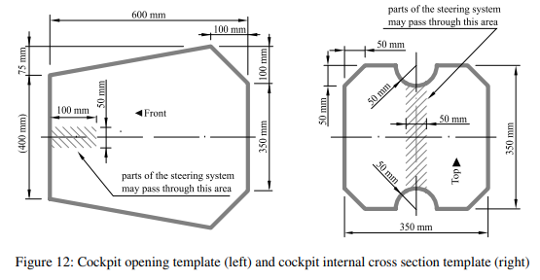
 |  |  | T3.20.1 | All non-crushable objects (e.g. pedals, master cylinders, hydraulic reservoirs) must be rearward of the rear most plane of the front bulkhead and at least 25 mm behind the AIP at any time, except for sensors, aerodynamic devices and their mountings.
 | T 4 | COCKPIT
 |  | T4.1 | Cockpit Opening
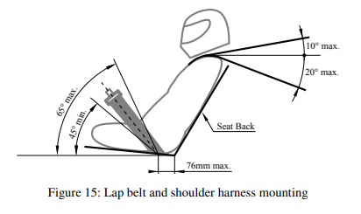
 |  |  | T4.1.1 | The size of the cockpit opening needs to be sufﬁcient for the template shown on the left of ﬁgure 11 to pass vertically from the cockpit opening to below the upper side impact member when held horizontally. The template may be moved fore and aft.
 |  |  | T4.1.2 | If the side impact structure is not made of tubes, the template must pass until it is 320 mm above the lowest inside chassis point between the front and main hoop.
 |  |  | T4.1.3 | The steering wheel, seat and all padding may be removed for the template to ﬁt. Any other parts may only be removed if they are integrated with the steering wheel.
 |  | T4.2 | Cockpit Internal Cross Section
 |  |  | T4.2.1 | The cockpit must provide a free internal cross section sufﬁcient for the template shown on the right in ﬁgure 11 to pass from the cockpit opening to a point 100 mm rearwards of the face of the rearmost pedal in an inoperative position. The template may be moved up and down. Adjustable pedals must be in their most forward position.
 |  |  | T4.2.2 | The steering wheel and any padding that can be removed without the use of tools while the driver is seated may be removed for the template to ﬁt.
 |  |  | T4.2.3 | The driver’s feet and legs must be completely contained within the primary structure when the driver is seated normally and the driver’s feet are touching the pedals. In side and front views, any part of the driver’s feet or legs must not extend above or outside of this structure.
 |  | T4.3 | Percy (95thpercentile male)
 |  |  | T4.3.1 | When seated normally and restrained by the driver’s restraint system, the helmet of a 95th percentile male and all of the team’s drivers must, see ﬁgure 12: •Be a minimum of 50 mm away from the straight line drawn from the top of the main hoop to the top of the front hoop. •Be a minimum of 50 mm away from the straight line drawn from the top of the main hoop to the lower end of the main hoop bracing if the bracing extends rearwards. •Be no further rearwards than the rear surface of the main hoop if the main hoop bracing extends forwards. |  | 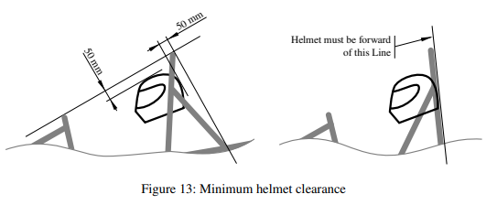
 |  |  | T4.3.2 | The 95th percentile male is represented by a two dimensional ﬁgure consisting of two circles of 200 mm diameter (one representing the hips and buttocks and one representing the shoulder region) and one circle of 300 mm (representing the head with helmet).
 |  |  | T4.3.3 | The two 200 mm circles are connected by a straight line measuring 490 mm . The 300 mm circle is connected by a straight line measuring 280 mm with the upper 200 mm circle.
 |  |  | T4.3.4 | The ﬁgure has to be positioned in the vehicle as follows, see ﬁgure 13: • The seat adjusted to the rearmost position • The pedals adjusted to the frontmost position •The bottom 200 mm circle placed on the seat bottom. The distance between the center of the circle and the rearmost actuation face of the pedals must be minimum 915 mm . • The middle circle positioned on the seat back • The upper 300 mm circle positioned 25 mm away from the head restraint. |  | 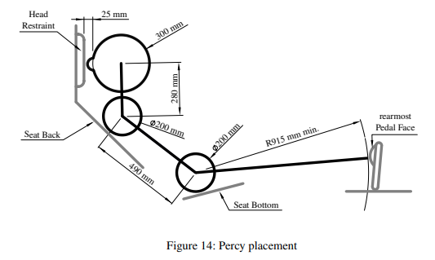
 |  | T4.4 | Side Tubes
 |  |  | T4.4.1 | If there is any chassis member alongside the driver at the height of the neck of any of the drivers in the team, a metal tube or piece of sheet metal must be attached to the chassis to prevent the driver’s shoulders from passing under that chassis member.
 |  | T4.5 | Non-Welded Driver’s Harness Attachment
 |  |  | T4.5.1 | Any harness attachment to a monocoque must be using one 10 mm metric grade 8.8 bolt or two 8 mm metric grade 8.8 bolts (or bolts of an equivalent norm) and steel backing plates with a minimum thickness of 2 mm.
 |  |  | T4.5.2 | Any harness that is fastened to the primary structure using brackets must use two 8mm metric grade 8:8 or stronger fasteners.
 |  |  | T4.5.3 | It must be proven that the attachments for shoulder and lap belts can support a load of 13 kN and the attachment points of the anti-submarine belts can support a load of 6.5 kN.
 |  |  | T4.5.4 | If the lap belts and anti-submarine belts are attached less than 100 mm apart, these must support a total load of 19.5 kN.
 |  |  | T4.5.5 | If the belts are attached to a laminated structure or the mounting brackets and tabs are not made from steel at least 1:6mm or aluminium at least 4:0mm thick, physical testing is required. The following requirements must be met: • Load is applied to a test sample representing the tubular or laminated structure and must use the same brackets and tabs • Edges of the test fixture supporting the sample must be a minimum of 125mm from the load application point. • The width of the shoulder harness test sample must not be any wider than the shoulder harness panel height used to show equivalency for the shoulder harness mounting bar. • Designs with attachments near a free edge may not support the free edge during the test. • Harness loads must be tested with the worst case for the range of the angles specified for the driver’s harness.
 |  | T4.6 | Driver’s Seat
 |  |  | T4.6.1 | The lowest point of the driver’s seat must in side view not extend below the upper face of the lowest side impact structure member or have a longitudinal tube (or tubes) that meets the material requirements for the side impact structure ( T3.2), passing underneath the lowest point of the seat.
 |  |  | T4.6.2 | Adequate heat insulation must be provided to ensure that the driver is not able to contact any parts of the vehicle with a surface temperature above 60 °C . The insulation may be external to the cockpit or incorporated with the driver’s seat or ﬁrewall. The design must address all three types of heat transfer with the following minimum requirements between the heat source and the part that the driver could contact: (a) Conduction insulation by: (i) No direct contact, or (ii)a heat resistant, conduction insulation material with a minimum thickness of 8 mm. (b) Convection insulation by a minimum air gap of 25 mm. (c) Radiation insulation by: (i) A solid metal heat shield with a minimum thickness of 0.4 mm or (ii) reﬂective foil or tape when combined with T4.6.2.a.ii.
 |  | T4.7 | Floor Closeout
 |  |  | T4.7.1 | All vehicles must have a ﬂoor closeout made of one or more panels, which separate the driver from the ground.
 |  |  | T4.7.2 | The closeout must extend from the front bulkhead to the ﬁrewall.
 |  |  | T4.7.3 | The panels must be made of a solid, non-brittle material.
 |  |  | T4.7.4 | If multiple panels are used, gaps between panels may not exceed 3 mm.
 |  | T4.8 | Firewall
 |  |  | T4.8.1 | A ﬁrewall must separate the cockpit from all components of the fuel supply system, hydraulic ﬂuid (except brake system and dampers), ﬂammable liquids, the low voltage battery and any TS component, see EV1.1.1.
 |  |  | T4.8.2 | The ﬁrewall must cover any straight line between the parts mentioned in T4.8.1 and any part of the tallest driver below a plane 100 mm above the bottom of the helmet.
 |  |  | T4.8.3 | The ﬁrewall must be a non-permeable surface made from a rigid, ﬁre resistant material, see T1.2.1, which must be rigidly mounted to the vehicle’s structure.
 |  |  | T4.8.4 | Any ﬁrewall must seal completely against the passage of ﬂuids, especially at the sides and the ﬂoor of the cockpit.
 |  |  | T4.8.5 | Pass-throughs for wiring, cables, etc. are permitted if grommets are used to seal the pass- through.
 |  |  | T4.8.6 | Multiple panels may be used to form the ﬁrewall but must overlap at least 5mm and be sealed at the joints. Any sealing material must not be vital to the structural integrity of the ﬁrewall.
 |  |  | T4.8.7 | [EV ONLY ] TheTS ﬁrewall between driver and TS components must be composed of two layers: • One solid layer, facing the TS side, must be made of aluminum with a thickness of at least 0.5 mm. This part of the TS ﬁrewall must be grounded according to EV3.1. • The second layer, facing the driver, must be made of an electrically insulating and ﬁre retardant material, see T1.2.1. The second layer must not be made of CFRP. • The thickness of the second layer must be sufﬁcient to prevent penetrating this layer with a 4 mm wide screwdriver and 250 N of force. A sample of the TS ﬁrewall must be presented at technical inspection.
 |  |  | T4.8.8 | [EV ONLY] Conductive parts, except for the chassis and firewall mounting points, may not protrude through the TS firewall or must be properly insulated on the driver’s side. The driver must not be able to touch uninsulated firewall mounting points while operating the vehicle.
 |  |  | T4.8.9 | [EV ONLY ] TS parts outside of the envelope, see EV4.4.3, do not need a ﬁrewall.
 |  | T4.9 | Accessibility of Controls
 |  |  | T4.9.1 | All vehicle controls must be operated from inside the cockpit without any part of the driver, e.g. hands, arms or elbows, being outside the vertical planes tangent to the outermost surface of the side impact structure.
 |  | T4.10 | Driver Visibility
 |  |  | T4.10.1 | The driver must have adequate visibility to the front and sides of the vehicle. Seated in a normal driving position, the driver must have a minimum ﬁeld of vision of 100° to either side. The required visibility may be obtained by the driver turning their head and/or the use of mirrors.
 |  |  | T4.10.2 | If mirrors are required to meet T4.10.1, they must remain in place and be adjusted to enable the required visibility throughout all dynamic events.
 |  | T4.11 | Driver Egress
 |  |  | T4.11.1 | All drivers must be able to exit to the side of the vehicle in less than 5 swith the driver in the fully seated position, hands in the driving position on the connected steering wheel (in all possible steering positions) and wearing the required driver equipment as in T13.3. The egress time will stop when the driver has both feet on the ground.
 | T 5 | DRIVER RESTRAINT SYSTEM
 |  | T5.1 | Deﬁnitions
 |  |  | T5.1.1 | 6-point system – Consists of a two-piece lap belt (minimum width 50 mm ), two shoulder straps (minimum width 75 mm ) and two leg or anti-submarine straps (minimum width 50 mm).
 |  |  | T5.1.2 | 7-point system – Same as the 6-point system except it has three anti-submarine straps.
 |  |  | T5.1.3 | upright driving position – Position with a seat back angled at 30°or less from the vertical as measured along the line joining the two 200 mm circles of the 95thpercentile male template as deﬁned in T4.3 and positioned per T4.3.4.
 |  |  | T5.1.4 | reclined driving position – Position with a seat back angled at more than 30°from the vertical as measured along the line joining the two 200 mm circles of the 95thpercentile male template as deﬁned in T4.3 and positioned per T4.3.4
 |  | T5.2 | Belts - General
 |  |  | T5.2.1 | All drivers must use a 6-point or 7-point restraint harness meeting the following speciﬁca- tions: •All driver restraint systems must meet SFI Speciﬁcation 16.1, SFI Speciﬁcation 16.5, SFI Speciﬁcation 16.6 or FIA speciﬁcation 8853/2016. • The belts must bear the appropriate dated labels. • The material of all straps must be in perfect condition. • There must be a single metal-to-metal latch type quick release for all straps. •All lap belts must incorporate a tilt lock adjuster (“quick adjuster”). A tilt lock adjuster in each portion of the lap belt is highly recommended. Lap belts with “pull-up” adjusters are recommended over “pull-down” adjusters. •Vehicles with a “reclined driving position” must have either anti-submarine belts with tilt lock adjusters (“quick adjusters”) or have two sets of anti-submarine belts installed. •The shoulder harness must be the “over-the-shoulder type”. Only separate shoulder straps are permitted (i.e. “Y”-type shoulder straps are not allowed). The “H”-type conﬁguration is allowed. •The shoulder harness straps must be threaded through the three bar adjusters in accordance with the manufacturer’s instructions. •When a HANS device is used by the driver, FIA certiﬁed 50 mm wide shoulder harnesses are allowed.
 |  |  | T5.2.2 | SFI spec harnesses must be replaced following December 31stof the 2ndyear after the date of manufacture as indicated by the label. FIA spec harnesses must be replaced following December 31stof the year marked on the label.
 |  |  | T5.2.3 | The restraint system must be worn tightly at all times.
 |  | T5.3 | Belt, Strap and Harness Installation - General
 |  |  | T5.3.1 | The lap belt, shoulder harness and anti-submarine strap(s) must be securely mounted to the primary structure. This structure and any guide or support for the belts must meet the minimum requirements of T3.2.
 |  |  | T5.3.2 | Harnesses, belts and straps must not pass through a ﬁrewall, i.e. all harness attachment points must be on the driver’s side of any ﬁrewall.
 |  |  | T5.3.3 | The attachment of the driver’s restraint system to a monocoque structure requires an approved SES per T3.6. The lap belts and anti submarine belts must not be routed over the sides of the seat. Where the belts or harness pass through a hole in the seat, the seat must be rolled or grommeted to prevent chaﬁng of the belts.
 |  | T5.4 | Lap Belt Mounting
 |  |  | T5.4.1 | The lap belt must pass around the pelvic area below the anterior superior iliac spines (the hip bones).
 |  |  | T5.4.2 | The lap belts should come through the seat at the bottom of the sides of the seat to maximize the wrap of the pelvic surface and continue in a straight line to the anchorage point.
 |  |  | T5.4.3 | In side view, the lap belt must be capable of pivoting freely by using either a shouldered bolt or an eye bolt attachment.
 |  |  | T5.4.4 | With an “upright driving position”, in side view the lap belt must be at an angle of between 45° and 65° to the horizontal.
 |  |  | T5.4.5 | With a “reclined driving position”, in side view the lap belt must be between an angle of 60° and 80° to the horizontal.
 |  |  | T5.4.6 | The centerline of the lap belt at the seat bottom should be between 0 mm to76 mm forward of the seat back to seat bottom junction as in ﬁgure 14.
 |  | T5.5 | Shoulder Harness
 |  |  | T5.5.1 | The shoulder harness must be mounted behind the driver to a structure that meets the requirements of the primary structure. However, it cannot be mounted to the main hoop bracing or attendant structure without additional bracing to prevent loads being transferred into the main hoop bracing.
 |  |  | T5.5.2 | If the harness is mounted to a tube that is not straight, the joints between this tube and the structure to which it is mounted must be reinforced in side view by triangulation tubes to prevent torsional rotation of the harness mounting tube. Supporting calculations are required. Analysis method: Use 7 kN load per attachment and the range of angles in T5.5.5, calculate that the bent shoulder harness bar triangulation stresses are less than as welded yield strength T3.2.4 for combined bending and shear and does not fail in column buckling. If the team chooses not to perform the strength analysis T3.2.6 will apply.
 |  |  | T5.5.3 | The strength of any shoulder harness bar and bracing tubes must be proven in the relevant tab of the team’s SES submission.
 |  |  | T5.5.4 | The shoulder harness mounting points must be between 180 mm and230 mm apart, measured center to center.
 |  |  | T5.5.5 | From the driver’s shoulders rearwards to the mounting point or structural guide, the shoulder harness must be between 10°above the horizontal and 20°below the horizontal as in ﬁgure 14.
 |  | T5.6 | Anti-Submarine Belt Mounting
 |  |  | T5.6.1 | The anti-submarine belts of a 6 point harness should be mounted in one of the following setups: •With the belts going vertically down from the groin, or angled up to 20°rearwards. The anchorage points should be approximately 100 mm apart. •With the anchorage points on the primary structure at or near the lap belt anchorages, the driver sitting on the anti-submarine belts and the belts coming up around the groin to the release buckle.
 |  | T5.7 | Head Restraint
 |  |  | T5.7.1 | A head restraint must be provided on the vehicle to limit the rearward motion of the driver’s head.
 |  |  | T5.7.2 | The head restraint must: • Be vertical or near vertical in side view. •Be padded with an energy absorbing material with a minimum thickness of 40 mm that meets either the SFI 45.2 standard, or is listed in the FIA technical list n °17 as a type B material for single seater cars. • Have a minimum width and height of 150 mm. • Be located so that for each driver: –The restraint is no more than 25 mm away from the back of the driver’s helmet, with the driver in their normal driving position. –The contact point of the back of the driver’s helmet on the head restraint is no less than 50 mm from any edge of the head restraint.
 |  |  | T5.7.3 | The head restraint and its mounting must withstand a force of 890 N applied in the rearward direction at any point on its surface.
 |  | T5.8 | Roll Bar Padding
 |  |  | T5.8.1 | Any portion of the roll bar, roll bar bracing or chassis which might be contacted by the driver’s helmet must be covered with a minimum thickness of 12 mm of padding which meets SFI spec 45.1 or FIA 8857-2001.
 |  | T5.9 | Driver’s Leg Protection
 |  |  | T5.9.1 | All moving suspension and steering components and other sharp edges inside the cockpit between the front hoop and a vertical plane 100 mm rearward of the pedals, must be shielded with solid material.
 |  |  | T5.9.2 | Covers over suspension and steering components must be removable to allow inspection of the mounting points.
 | T 6 | BRAKE SYSTEM
 |  | T6.1 | Brake System - General
 |  |  | T6.1.1 | The vehicle must be equipped with a hydraulic brake system that acts on all four wheels and is operated by a single control.
 |  |  | T6.1.2 | The brake system must have two independent hydraulic circuits such that in the case of a leak or failure at any point in the system, effective braking power is maintained on at least two wheels. Each hydraulic circuit must have its own ﬂuid reserve, either by the use of separate reservoirs or by the use of a dammed reservoir.
 |  |  | T6.1.3 | The brake system must be sealed to prevent leakage.
 |  |  | T6.1.4 | A single brake acting on a limited-slip differential is acceptable.
 |  |  | T6.1.5 | “Brake-by-wire” systems are prohibited in manual mode.
 |  |  | T6.1.6 | Unarmored plastic brake lines are prohibited.
 |  |  | T6.1.7 | The brake system must be protected from failure of the drivetrain, see T7.3.2, from touching any movable part and from minor collisions.
 |  |  | T6.1.8 | Any part of the brake system must be within the surface envelope, see T1.1.18.
 |  |  | T6.1.9 | The brake pedal and its mounting must be designed to withstand a force of 2 kN without any failure of the brake system or pedal box. This may be tested by pressing the pedal with the maximum force that can be exerted by any ofﬁcial when seated normally.
 |  |  | T6.1.10 | The brake pedal, including pedal face, must be fabricated from steel or aluminium or machined from steel, aluminium or titanium.
 |  |  | T6.1.11 | The first 90 % of the brake pedal travel may be used to regenerate brake energy without actuating the hydraulic brake system. The remaining brake pedal travel must directly actuate the hydraulic brake system, but brake energy regeneration may remain active
 |  | T6.2 | Brake Over-Travel Switch (BOTS)
 |  |  | T6.2.1 | A BOTS must be installed on the vehicle as part of the Shutdown Circuit (SDC), as in EV6 or CV4.1. This switch must be installed so that in the event of a failure in at least one of the brake circuits the brake pedal over-travel will result in the SDC being opened. This must function for all possible brake pedal and brake balance settings without damaging any part of the vehicle.
 |  |  | T6.2.2 | Repeated actuation of the switch must not close the SDC, and it must be designed so that the driver cannot reset it.
 |  |  | T6.2.3 | The BOTS must be a push-pull, push-rotate or flip type mechanical switch. It may consist of a series connection of switches.
 |  | T6.3 | Brake Light
 |  |  | T6.3.1 | The vehicle must be equipped with one brake light that is illuminated if and only if • the hydraulic brake system is actuated • [EV ONLY ] or the electric brake system is actuated, see EV2.2.2
 |  |  | T6.3.2 | The brake light must • be a red light. • be clearly visible from the rear. • meet requirements according to T11.10.
 |  |  | T6.3.3 | In side view the brake light must be orientated vertical or near vertical and mounted between the wheel centerline and driver’s shoulder level. Viewed from the back it should be positioned approximately at the vehicle’s centerline.
 | T 7 | POWERTRAIN
 |  | T7.1 | Transmission and Drive
 |  |  | T7.1.1 | Movement of the vehicle without a person in the vehicle and with the master switch(es) in the off position must be possible.
 |  | T7.2 | Coolant Fluid and System Sealing
 |  |  | T7.2.1 | [CV ONLY] Water-cooled internal combustion engines must only use plain water as the coolant.
 |  |  | T7.2.2 | Other cooling systems may only use plain water, air or oil as the coolant, see T1.2.2.
 |  |  | T7.2.3 | Cooling systems using plain water (except outboard wheel motors and their cooling hoses) must have a heat resistant (Permanently rated for at least 100 ◦C), rigid and rigidly mounted cover which covers any part of the tallest driver below a plane 100 mm above the bottom of the helmet.
 |  |  | T7.2.4 | Any cooling or lubrication system must be sealed to prevent leakage.
 |  |  | T7.2.5 | Separate catch cans must be employed to retain ﬂuids other than plain water from any vents of the cooling system or engine lubrication system. Each catch-can must have a minimum volume of 10 % of the ﬂuid being contained or 900 ml whichever is greater.
 |  |  | T7.2.6 | Any vent for systems containing plain water must have a catch-can with a minimum volume of 10 % of the ﬂuid being contained or 100 ml, whichever is greater.
 |  |  | T7.2.7 | All parts of the engine, motor(s) cooling and lubrication system, including their mountings, must be rated for at least 120 °C or the temperatures the respective fluid may reach, whichever is higher.
 |  |  | T7.2.8 | Catch cans must be rigidly mounted to the chassis and located rearwards of the ﬁrewall below the driver’s shoulder level.
 |  |  | T7.2.9 | Any catch can must vent through a hose with a minimum internal diameter of 3 mm down to the bottom level of the chassis and must exit outside the bodywork.
 |  | T7.3 | Drive Train Shields and Guards
 |  |  | T7.3.1 | The lowest point of any lubrication system can only be lower than the line between the lowest point of the main hoop and the lowest chassis member behind the lubrication system if it is protected from hitting the ground by a structure mounted directly to the chassis.
 |  |  | T7.3.2 | Exposed rotating ﬁnal drivetrain parts, chains and belts must be ﬁtted with scatter shields. Scatter shields and their mountings must: • Be constructed of non-perforated 2 mm steel or 3 mm aluminum alloy 6061-T6. • Be attached with 6mm metric grade 8:8 or stronger and must comply with T10.1.
 |  |  | T7.3.3 | In addition to T7.3.2, scatter shields must: • Cover chains and belts from the drive sprocket to the driven sprocket/chain wheel/belt or pulley. • Start and end parallel to the lowest point of the driven sprocket/chain wheel/belt or pulley. • Be at least three times the width of the chain or belt and be centered at the centerline of the chain or belt
 |  |  | T7.3.4 | The tractive electric motor(s) must have a housing or separate scatter shield from nonperforated 2mm aluminium alloy 6061-T6 or equivalent. The scatter shield may be split into two equal sections, each 1mm thick.
 |  |  | T7.3.5 | Finger guards are required to cover any parts that spin while the vehicle is stationary. Finger guards may be made of lighter material, sufﬁcient to resist ﬁnger forces. Mesh or perforated material may be used but must prevent the passage of a 12 mm diameter object through the guard.
 | T 8 | AERODYNAMIC DEVICES
 |  | T8.1 | Deﬁnition Aerodynamic Device
 |  |  | T8.1.1 | A speciﬁcally designed structure mounted on the vehicle to guide the airﬂow around the vehicle, increasing the downforce acting on the vehicle and/or lowering its drag. The mounting of this structure is not regarded as an aerodynamic device, unless it is intentionally designed to be one.
 |  | T8.2 | Restrictions for Aerodynamic Devices
 |  |  | T8.2.1 | Height restrictions: •All aerodynamic devices forward of a vertical plane through the rearmost portion of the front face of the driver head restraint support, excluding any padding, set to its most rearward position, must be lower than 500 mm from the ground. •All aerodynamic devices in front of the front axle and extending further outboard than the most inboard point of the front tire/wheel must be lower than 250 mm from the ground. •All aerodynamic devices rearward of a vertical plane through the rearmost portion of the front face of the driver head restraint support, excluding any padding, set to its most rearward position must be lower than 1 :2 m from the ground. | 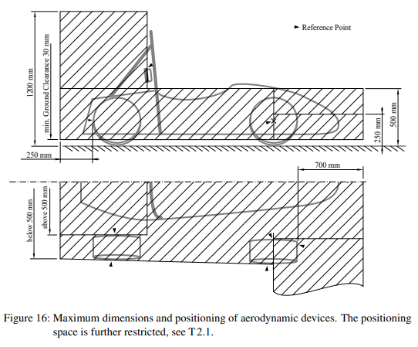
 |  |  | T8.2.2 | Width restrictions: •All aerodynamic devices lower than 500 mm from the ground and further rearward than the front axle, must not be wider than a vertical plane touching the most outboard point of the front and rear wheel/tire. •All aerodynamic devices higher than 500 mm from the ground, must not extend outboard of the most inboard point of the rear wheel/tire.
 |  |  | T8.2.3 | Length restrictions: •All aerodynamic devices must not extend further rearward than 250 mm from the rearmost part of the rear tires. •All aerodynamic devices must not extend further forward than 700 mm from the fronts of the front tires.
 |  |  | T8.2.4 | All restrictions must be fulﬁlled with the wheels pointing straight and with any suspension setup with or without a driver seated in the vehicle.
 |  | T8.3 | Minimum Edge Radii of Aerodynamic Devices
 |  |  | T8.3.1 | All forward facing edges of aerodynamic devices that could contact a pedestrian must have a minimum radius of 5 mm for all horizontal edges and 3 mm for vertical edges.
 |  | T8.4 | Aerodynamic Devices Stability and Strength
 |  |  | T8.4.1 | Any aerodynamic device must be able to withstand a force of 200 N distributed over a minimum surface of 225 cm2and not deﬂect more than 10 mm in the load carrying direction.
 |  |  | T8.4.2 | Any aerodynamic device must be able to withstand a force of 50 N applied in any direction at any point and not deﬂect more than 25 mm.
 | T 9 | COMPRESSED GASSYSTEMS AND HIGH PRESSURE HYDRAULICS
 |  | T9.1 | Compressed Gas Systems
 |  |  | T9.1.1 | Any system on the vehicle that uses a compressed gas as an actuating medium, except for gas springs, must comply with the following requirements: • The working gas must be nonflammable. • The pressure inside compressed gas systems must not exceed 10 bar. • Gas cylinders/tanks may exceed the 10 bar limit, if a pressure regulator, which limits the output pressure to a maximum of 10 bar, is mounted directly onto them. • Gas cylinders/tanks and their pressure regulators must be of proprietary manufacture, designed and built for the pressure being used. Gas cylinders/tanks must be certified and labeled or stamped appropriately. • The pressure in the function critical pneumatic circuits of the Autonomous System Brake (ASB) shall be limited by means of an overpressure protection, if compressed gas cylinders/tanks exceed the pressure threshold. • Gas cylinders/tanks and lines must be protected from rollover, collision from any direction, or damage resulting from the failure of rotating equipment. • Gas cylinders/tanks and their pressure regulators must be located within the rollover protection envelope T1.1.16. • Gas cylinders/tanks and their pressure regulators, must be shielded from the driver. The shields must be steel or aluminium with a minimum thickness of 1 mm. • Gas cylinders/tanks and their pressure regulators must be protected from damage by the driver or any moving parts. • Gas cylinders/tanks must be securely mounted to the chassis, engine or transmission. • The axis of gas cylinders/tanks must not point at the driver. • Gas cylinders/tanks must be insulated from any heat sources. • All used parts must be appropriate for the maximum possible operating pressure.
 |  | T9.2 | High Pressure Hydraulic Pumps and Lines
 |  |  | T9.2.1 | The driver and anyone standing outside the vehicle must be shielded from any hydraulic pumps and lines with line pressures of 2100 kPa or higher. The shields must be steel or aluminum with a minimum thickness of 1 mm . Brake lines are not considered as high pressure hydraulic lines.
 | T 10 | FASTENERS
 |  | T10.1 | Critical Fasteners
 |  |  | T10.1.1 | Critical fasteners are deﬁned as bolts, nuts, and other fasteners utilized in the primary structure, the steering, braking, driver’s harness, suspension systems and those speciﬁcally designated as critical fasteners in the respective rule.
 |  |  | T10.1.2 | All threaded critical fasteners must be at least 4 mm metric grade 8.8(OEM parts 3 mm metric grade 8.8) , equivalent size or of that speciﬁed in the referencing rule, whichever is larger.
 |  |  | T10.1.3 | All threaded critical fasteners must be of the type hexagon bolts (ISO 4017, ISO 4014 or an equivalent standard) or socket head cap screws (ISO 4762, DIN 7984, ISO 7379 or an equivalent standard) including their ﬁne-pitch thread versions.
 |  |  | T10.1.4 | Any bolted joint in the primary structure and mounting of the TSAC to the chassis using either tabs or brackets, must have an edge distance ratio “e/D” of 1:5or greater. “D” equals the hole diameter and “e” equals the distance from the hole centerline to the nearest free edge of the tab or bracket. Any tabs attaching suspension members to the primary structure are not required to meet this rule.
 |  |  | T10.1.5 | For steering and suspension systems, alternative fasteners are allowed if equivalency to T10.1.2 and T10.1.3 can be shown.
 |  | T10.2 | Securing Fasteners
 |  |  | T10.2.1 | All critical fasteners must be secured from unintentional loosening by the use of positive locking mechanisms.
 |  |  | T10.2.2 | The following methods are accepted as positive locking mechanisms: • Correctly installed safety wiring. • Cotter pins. • Nylon lock nuts (ISO 7040, ISO 10512, EN 1663 or an equivalent standard) for locations where no temperature rating above 80 °C is required. • Prevailing torque lock nuts (DIN 980, ISO 7042 or an equivalent standard, and jet nuts or K-nuts). • Locking plates. • Tab washers. Any locking mechanism based on pre-tensioning or an adhesive is not considered a positive locking mechanism.
 |  |  | T10.2.3 | Snap or retaining rings according to DIN 471, DIN 472, or equivalent standard are permitted in OEM applications or for securing bearings or springs given that they do not bear any loads under normal driving conditions.
 |  |  | T10.2.4 | A minimum of two full threads must project from any lock nut.
 |  |  | T10.2.5 | All spherical rod ends and spherical bearings on the steering or suspension must be in double shear or captured by having a screw/bolt head or washer with an outer diameter that is larger than the spherical bearing housing inner diameter.
 |  |  | T10.2.6 | Adjustable tie-rod ends must be constrained with a jam nut to prevent loosening.
 | T 11 | ELECTRICAL COMPONENTS
 |  | T11.1 | Low Voltage System
 |  |  | T11.1.1 | The Low V oltage System (LVS) is deﬁned as • [CV ONLY ] all electrical circuits of the vehicle. • [EV ONLY ] every electrical part that is not part of the TS, see EV1.1.1
 |  |  | T11.1.2 | The maximum permitted voltage that may occur between any two electrical connections in the LVS is 60 VDC or 50 V ACRMS.
 |  |  | T11.1.3 | All LVS parts must be adequately insulated.
 |  |  | T11.1.4 | [CV ONLY ] The following systems are excluded from the LVS voltage limit, see T11.1.2: • High voltage systems for ignition • High voltage systems for injectors • Voltages internal to OEM charging systems designed for <60 VDC output.
 |  |  | T11.1.5 | [CV ONLY] The maximum permitted voltage for motor controller/inverters internal low power control signals is 75 VDC
 |  |  | T11.1.6 | [EV ONLY ] The LVS must not use orange wiring or conduit.
 |  |  | T11.1.7 | [EV ONLY ] The LVS must be grounded to the chassis.
 |  | T11.2 | Master Switches
 |  |  | T11.2.1 | Master switches, see T11.3,EV6 .2 and T14.7, must be a mechanical switch of the rotary type, with a red, removable handle. The handle must have a width of at least 50 mm and must only be removable in electrically open position. They must be direct acting, i.e. they must not act through a relay or logic.
 |  |  | T11.2.2 | Master switches must be located on the right side of the vehicle, in proximity to the main hoop, at the 95thpercentile male driver’s shoulder height, as deﬁned in T4.3, and be easily actuated from outside the vehicle. The center of any master switch must not be mounted lower than the vertical distance of the template’s, see T4.3, middle circle center to the ground surface multiplied by 0.8.
 |  |  | T11.2.3 | The “ON” position of the switch must be in the horizontal position and must be marked accordingly. The “OFF” position of the master switch must also be clearly marked.
 |  |  | T11.2.4 | Master switches must be rigidly mounted to the vehicle and must not be removed during maintenance.
 |  |  | T11.2.5 | Master switches must be mounted next to each other.
 |  | T11.3 | Low Voltage Master Switch
 |  |  | T11.3.1 | An LVMS according to T11.2 must completely disable • [EV ONLY ] power to the LVS • [CV ONLY ] power from the Low V oltage (LV) battery and the alternator to the LVS
 |  |  | T11.3.2 | The LVMS must be mounted in the middle of a completely red circular area of ≥ 50mm diameter placed on a high contrast background.
 |  |  | T11.3.3 | The LVMS must be marked with “LV” and a symbol showing a red spark in a white edged blue triangle.
 |  | T11.4 | Shutdown Buttons
 |  |  | T11.4.1 | A system of three shutdown buttons must be installed on the vehicle.
 |  |  | T11.4.2 | Each shutdown button must be a push-pull or push-rotate mechanical emergency switch where pushing the button opens the shutdown circuit, see EV6.1 and CV4.1.
 |  |  | T11.4.3 | One button must be located on each side of the vehicle behind the driver’s compartment at approximately the level of the driver’s head. The minimum allowed diameter of the shutdown buttons on both sides of the vehicle is 40 mm .The buttons must be easy reachable from outside the vehicle.
 |  |  | T11.4.4 | One shutdown button serves as a cockpit-mounted shutdown button and must • have a minimum diameter of 24 mm • be located in easy reach of a belted-in driver •be alongside of the steering wheel and unobstructed by the steering wheel or any other part of the vehicle
 |  |  | T11.4.5 | The international electrical symbol consisting of a red spark on a white-edged blue triangle must be afﬁxed in close proximity to each shutdown button.
 |  |  | T11.4.6 | Shutdown buttons must be rigidly mounted to the vehicle and must not be removed during maintenance.
 |  |  | T11.4.7 | Shutdown buttons must be red.
 |  | T11.5 | Inertia Switch
 |  |  | T11.5.1 | An inertia switch must be part of the shutdown circuit, see CV4 .1 and EV6 .1, such that an impact will result in the shutdown circuit being opened. The inertia switch must latch until manually reset.
 |  |  | T11.5.2 | The device must trigger due to an omnidirectional peak acceleration of ≤8 g for a half sine test pulse of ≥ 50 ms length and ≤ 13 g for a half sine test pulse of ≥ 20 ms length. The “Sensata Resettable Crash Sensor” should meet those requirements.
 |  |  | T11.5.3 | The device must not include any semiconductor components.
 |  |  | T11.5.4 | The device must be rigidly attached and installed according to manufacturer specification to the vehicle. It must be possible to demount the device so that its functionality may be tested by shaking it.
 |  | T11.6 | Brake System Plausibility Device
 |  |  | T11.6.1 | A standalone non-programmable circuit, the BSPD, must open the shutdown circuit, see EV6.1 and CV4.1, when hard braking occurs, whilst • [EV ONLY] ≥ 5kW power is delivered to the motors. • [CV ONLY] the throttle position is more than 25% over idle position. The shutdown circuit must remain open until power cycling the LVMS or the BSPD may reset itself if the opening condition is no longer present for more than 10 s.
 |  |  | T11.6.2 | The action of opening the shutdown circuit must occur if the implausibility is persistent for more than 500 ms.
 |  |  | T11.6.3 | The BSPD must be directly supplied, see T1.3.1, from the LVMS, see T11.3.
 |  |  | T11.6.4 | Standalone is deﬁned as there is no additional functionality implemented on all required Printed Circuit Boards (PCBs). The interfaces must be reduced to the minimum necessary signals,i.e. power supply, required sensors and the shutdown circuit. Supply and sensor signals must not be routed through any other devices before entering the BSPD.
 |  |  | T11.6.5 | To detect hard braking, a brake system pressure sensor must be used. The threshold must be chosen such that there are no locked wheels and the brake pressure is ≤ 30bar.
 |  |  | T11.6.6 | [EV ONLY] To measure power delivery, a DC circuit current sensor only must be used. The threshold must be chosen to an equivalent of ≤ 5kW for maximum TS voltage.
 |  |  | T11.6.7 | It must be possible to separately disconnect each sensor signal wire for technical inspection.
 |  |  | T11.6.8 | All necessary signals are System Critical Signal (SCS), see T11.9.
 |  |  | T11.6.9 | [EV ONLY] The team must prove the function of the BSPD during technical inspection by sending an appropriate signal that represents the current, in order to achieve ≤ 5kW whilst pressing the brake pedal. This test must prove the functionality of the complete BSPD except for any commercially available current sensors.
 |  |  | T11.6.10 | [EV ONLY ]The BSPD including all required sensors must not be installed inside the TSAC.
 |  | T11.7 | Low Voltage Batteries
 |  |  | T11.7.1 | LV batteries are all batteries connected to the LVS.
 |  |  | T11.7.2 | LV batteries must be securely attached to the chassis and located within the rollover protection envelope, see T1.1.15.
 |  |  | T11.7.3 | Any wet-cell battery located in the cockpit must be enclosed in a non-conductive, water proof (according to IPX7 or higher, IEC 60529) and acid resistant container.
 |  |  | T11.7.4 | LV batteries must have a rigid and sturdy casing.
 |  |  | T11.7.5 | Completely closed LV battery cases must have an overpressure relief. Venting gases must be separated from the driver by a ﬁrewall.
 |  |  | T11.7.6 | LV batteries must be protected from short circuits, not more than 100 mm from ungrounded terminals.
 |  |  | T11.7.7 | Battery packs based on lithium chemistry other than lithium iron phosphate (LiFePO4) and all hybrid system energy storages regardless of chemistry type: • Must have a fire retardant casing, see T1.2.1. • Must include overcurrent protection that trips at or below the maximum specified discharge current of the cells. • Must include overtemperature protection of at least 30 % of the cells, meeting EV5.8.4, that trips when any cell leaves the allowed temperature range according to the manufacturer’s datasheet, but not more than 60 ◦C, for more than 1 s and disconnects the battery. • Must include voltage protection of all cells that trips when any cell leaves the allowed voltage range according to the manufacturer’s datasheet for more than 500 ms and disconnects the battery. • It must be possible to display all cell voltages and measured temperatures, e.g. by connecting a laptop. • Must meet EV5.8.11 • Signals needed to fulfill these requirements are SCS, see T11.9.
...
Règlement
 |  |  | T14.6.5 | When the ASMS is in “Off” position, the following must be fulﬁlled: •No steering, braking and propulsion actuation can be performed by request of the autonomous system. • The sensors and the processing units can stay operational. • The vehicle must be able to be pushed as speciﬁed in A6.7. • It must be possible to operate the vehicle manually as a normal CV or EV.
 |  |  | T14.6.6 | It is strictly forbidden to switch the ASMS to the “On” position if a person is inside the vehicle.
 |  |  | T14.6.7 | After switching the ASMS to the “On” position, the vehicle may not start moving, until R2D is entered (Figure 16).
 |  |  | T14.6.8 | The ASMS must be ﬁtted with a “lockout/tagout” capability to prevent accidental activation of the AS. The ASR must ensure that the ASMS is locked in the off position whenever the vehicle is outside the dynamic area or driven in manual mode.
 |  | T14.7 | Steering Actuation
 |  |  | T14.7.1 | Steering system actuation (movement) must only happen if the vehicle is R2D.
 |  |  | T14.7.2 | The steering system may remain active during an emergency brake maneuver while the vehicle is in movement.
 |  |  | T14.7.3 | Manual steering must be possible without manual release steps (e.g. operating manual valves / (dis-) connecting mechanical elements) while the ASMS is switched “Off”.
 |  | T14.8 | Actuator Decoupling
 |  |  | T14.8.1 | It is not allowed to remove any parts of the autonomous system for dynamic events.
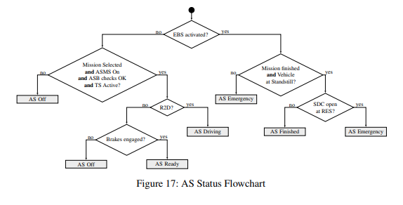
 |  |  | T14.8.2 | The actuators may be disconnected for manual driving if: •no parts including bolts, clips, etc. are removed for disconnection i.e. they must never loose the physical contact to the disconnection mechanism. • the disconnection mechanism cannot block manual operation in any position. • the disconnection mechanism is securely locked in both positions.
 |  | T14.9 | Autonomous System Status Deﬁnitions
 |  |  | T14.9.1 | The Emergency Brake System (EBS) is considered to be “activated”, if the power supply path deﬁned in T15.2.2 is cut after passing the initial checkup sequence ( T15.3.1). Brakes may only be released after performing manual steps.
 |  |  | T14.9.2 | The status of the AS must be determined according to the flowchart in Figure 17.
 |  |  | T14.9.3 | R2D may only be activated by the “Go” signal from the RES, after the system has remained in “AS Ready” for at least 5 s.
 |  |  | T14.9.4 | Performing manual steps, other than activating the TS, at the vehicle while the ASMS is switched “On” is prohibited.
 |  | T14.10 | Autonomous System Status Indicators
 |  |  | T14.10.1 | The vehicle must include three ASSIs that must indicate the status of the AS (as deﬁned in T14.10) correlating to illumination as shown: The ASSIs may not perform any other functions.
 |  |  | T14.10.2 | One ASSI must be located on each side of the vehicle behind the driver’s compartment, in a region 160 mm below the top of the main hoop and 600 mm above the ground. The third ASSI must be located at the rear of the vehicle, on the vehicle centerline, in a region 160 mm below the top of the main hoop and 100 mm above the brake light.
 |  |  | T14.10.3 | At least one ASSI must be visible from any angle of the vehicle from a point 1.60 m vertically from ground level, within 3 m horizontal radius from the top of the main hoop.
 |  |  | T14.10.4 | Each ASSI must meet requirements according to T11.10.
 |  |  | T14.10.5 | The status “AS Emergency” has to be indicated by an intermittent sound with the following parameters: • on-/off-frequency: 1 Hz to 5 Hz • duty cycle 50 % •sound level between 80 dBA and90 dBA , fast weighting in a radius of 2 maround the vehicle. • duration between 8 s and 10 s after entering “AS Emergency”
 |  | T14.11 | Autonomous Missions
 |  |  | T14.11.1 | The AS must at least implement the following missions: • Acceleration • Skidpad • [DC ONLY ] Autocross • [DC ONLY ] Trackdrive • EBS test • Inspection • Manual driving
 |  |  | T14.11.2 | The inspection mission is deﬁned by slowly spinning the drivetrain and actuating the steering system with a sine wave. After 25 sto30 sthe mission is ﬁnished and the transition to “AS Finish” must be initialized.
 |  |  | T14.11.3 | It must be possible to select any mission without the use of an external device.
...
Règlement
 |  | CV1.6 | Electronic Throttle Control
 |  |  | CV1.6.1 | CV1.6 only applies if ETC is used.
 |  |  | CV1.6.2 | The team must be able to demonstrate the functionality of all safety features and error detections of the ETC system at technical inspection, see IN.
 |  |  | CV1.6.3 | The ETC system must be equipped with at least the following sensors: • Accelerator Pedal Position Sensors (APPSs) as deﬁned in T11.8. • Two Throttle Position Sensors (TPSs) to measure the throttle position.
 |  |  | CV1.6.4 | All ETC signals are System Critical Signals (SCSs), see T11.9.
 |  |  | CV1.6.5 | When power is removed, the electronic throttle must immediately close at least to idle position ± 5%. An interval of one second is allowed for the throttle to close to idle, failure to achieve this within the required interval must result in immediate disabling of power to ignition, fuel injectors and fuel pump. This action must remain active until the TPS signals indicate the throttle has returned to idle position ± 5% for at least one second.
 |  |  | CV1.6.6 | If plausibility does not occur between the values of at least two TPSs and this persists for more than 100 ms , the power to the electronic throttle must be immediately shut down. Plausibility is deﬁned as a deviation of less than ten percentage points between the sensor values as deﬁned in CV1.4.3 and no detected failures as deﬁned in T11.9. AS must check this signal consistency on a low level itself.
 |  |  | CV1.6.7 | The electronic throttle must use at least two sources of energy capable of returning the throttle to the closed position. One of the sources may be the device that normally actuates the throttle, e.g. a DCmotor, but the other device(s) must be a return spring that can return the throttle to the idle position in the event of a loss of actuator power.
 |  |  | CV1.6.8 | Springs in the TPSs are not acceptable as return springs.
 |  |  | CV1.6.9 | The power to the electronic throttle must be immediately shut down, as deﬁned in CV1 .6.5, if the throttle position differs by more than 10 % from the expected target TPS position for more than 500 ms.
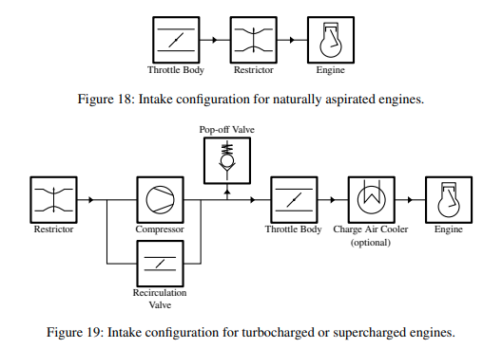
 |  | CV1.7 | Intake System Restrictor
 |  |  | CV1.7.1 | In order to limit the power capability from the engine(s), a single circular restrictor must be placed in the intake system and all engine(s) airﬂow must pass through this restrictor. The only allowed sequence of components are the following: • For naturally aspirated engines, the sequence must be: throttle body, restrictor, and engine, see ﬁgure 17 • For turbocharged or supercharged engines, the sequence must be: restrictor, compres- sor, throttle body, engine, see ﬁgure 18
 |  |  | CV1.7.2 | The maximum restrictor diameters which must be respected at all times during the competi- tion are: • Gasoline fueled vehicles - 20 mm • E 85 fueled vehicles - 19 mm
 |  |  | CV1.7.3 | The restrictor must be located to facilitate measurement during the inspection process.
 |  |  | CV1.7.4 | The circular restricting cross section may not be movable or ﬂexible in any way, e.g. the restrictor must not be part of the movable portion of a barrel throttle body.
 |  | CV1.8 | Turbochargers and Superchargers
 |  |  | CV1.8.1 | The intake air may be cooled with an intercooler. Only ambient air may be used to remove heat from the intercooler system. Air-to-air and water-to air intercoolers are permitted. The coolant of a water-to-air intercooler system must be plain water without any additives.
 |  |  | CV1.8.2 | If pop-off valves, recirculation valves, or heat exchangers (intercoolers) are used, they may only be positioned in the intake system as shown in Figure 18.
 |  |  | CV1.8.3 | Plenums anywhere upstream of the throttle body are prohibited. A “plenum” is any tank or volume that is a signiﬁcant enlargement of the normal intake runner system.
 |  |  | CV1.8.4 | The maximum allowable internal diameter of the intake runner system between the restrictor and throttle body is 60 mm diameter, or the equivalent area of 2827 mm2if non-circular.
 |  | CV1.9 | Crankcase / Engine Lubrication Venting
 |  |  | CV1.9.1 | Any crankcase or engine lubrication vent lines routed to the intake system must be connected upstream of the intake system restrictor.
 |  |  | CV1.9.2 | Crankcase breathers that pass through the oil catch tank(s) to exhaust systems, or vacuum devices that connect directly to the exhaust system, are prohibited.
 | CV 2 | FUEL AND FUEL SYSTEM
 |  | CV2.1 | Fuel
 |  |  | CV2.1.1 | The available fuel types will be unleaded gasoline 98RON and E 85.
...
Règlement
 |  |  | CV2.4.2 | The use of unmodified OEM fuel lines and connectors, including those manufactured from plastic, is acceptable.
 |  |  | CV2.4.3 | For reinforced rubber fuel lines with hose & clamp style connections beaded or barbed hose fittings must be used.
 |  |  | CV2.4.4 | Fuel lines must be securely attached to the vehicle and/or engine.
 |  |  | CV2.4.5 | All fuel lines must be shielded from possible rotating equipment failure or collision damage.
 |  |  | CV2.4.6 | All fuel lines must be ﬁtted in such a way that any leakage cannot result in the accumulation of fuel in the cockpit.
 |  | CV2.5 | Fuel Injection System Requirements
 |  |  |  | Low Pressure Injection (LPI) fuel systems are those functioning at a pressure below 10 bar and High Pressure Injection (HPI) fuel systems are those functioning at 10 bar pressure or above. Direct Injection (DI) fuel systems are those where the injection occurs directly into the combustion chamber.
 |  |  | CV2.5.1 | The following requirements apply to LPI fuel systems: • The fuel lines must comply with CV2.4. •The fuel rail must be securely attached to the engine cylinder block, cylinder head, or intake manifold with mechanical fasteners. The threaded fasteners used to secure the fuel rail are considered critical fasteners and must comply with T10. •The use of fuel rails made from plastic, carbon ﬁber or rapid prototyping ﬂammable materials is prohibited. However, the use of unmodiﬁed Original Equipment Manufac- turer (OEM) Fuel Rails manufactured from these materials is acceptable.
 |  |  | CV2.5.2 | The following requirements apply to HPI and DI fuel systems: •All high pressure fuel lines must be stainless steel rigid line or Aeroquip FC807 smooth bore PTFE hose with stainless steel reinforcement and visible Nomex tracer yarn. Use of elastomeric seals is prohibited. Lines must be rigidly connected every 100 mm by mechanical fasteners to structural engine components. •The fuel rail must be securely attached to the engine cylinder head with mechanical fasteners. The fastening method must be sufﬁcient to hold the fuel rail in place with the maximum regulated pressure acting on the injector internals and neglecting any assistance from in-cylinder pressure acting on the injector tip. The threaded fasteners used to secure the fuel rail are considered critical fasteners and must comply with T10. • The fuel pump must be rigidly mounted to structural engine components. •A fuel pressure regulator must be ﬁtted between the high and low pressure sides of the fuel system in parallel with the DI boost pump. The external regulator must be used even if the DI boost pump comes equipped with an internal regulator. •Prior to the tilt test speciﬁed in IN7, engines ﬁtted with mechanically actuated fuel pumps must be run to ﬁll and pressure the system downstream of the high pressure pump.
 |  | CV2.6 | Fuel Tank Filler Neck and Sight Tube
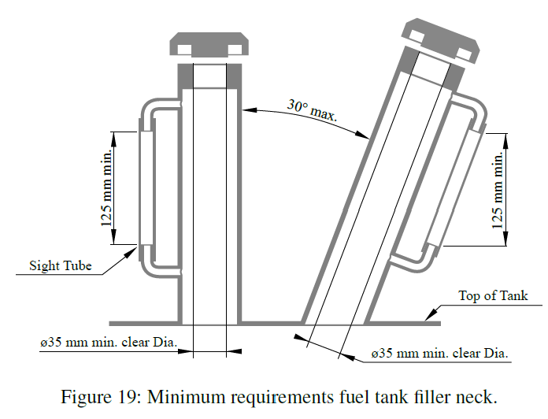
 |  |  | CV2.6.1 | The fuel tank must have a ﬁller neck which: •has at least an inner diameter of 35 mm at any point between the fuel tank and the top of the fuel ﬁller cap. • is angled at no more than 30° from the vertical •is accompanied by a clear fuel resistant sight tube above the top of the fuel tank with a length of at least 125 mm vertical height for reading the fuel level, see ﬁgure 19. • is made of material that is permanently rated for temperatures of at least 120 °C.
 |  |  | CV2.6.2 | A clear ﬁller neck tube may be used as a sight tube.
 |  |  | CV2.6.3 | A permanent, non-moveable, clear and easily visible fuel level line must be located between 12 mm and25 mm below the top of the visible portion of the sight tube. This line will be used as the ﬁll line for the tilt test ( IN7.1), and before and after the endurance test to measure the amount of fuel used during the endurance event.
 |  |  | CV2.6.4 | The ﬁller neck opening must be directly accessible without removing any parts of the vehicle except for the fuel ﬁller cap.
 |  |  | CV2.6.5 | The ﬁller neck must have a fuel ﬁller cap that can withstand severe vibrations or high pressures such as could occur during a vehicle rollover event.
 |  | CV2.7 | Tank Filling Requirement
 |  |  | CV2.7.1 | The fuel tank must be capable of being ﬁlled to capacity without manipulating the tank or the vehicle in any manner. The fuel system must be designed in a way that during refueling of the vehicle on a level surface, the formation of air cavities or other effects that cause the fuel level observed at the sight tube to drop after movement or operation of the vehicle (other than due to consumption) is prevented.
 |  |  | CV2.7.2 | The fuel system must be designed such that the spillage during refueling cannot contact the driver position, exhaust system, hot engine parts, or the ignition system.
 |  | CV2.8 | Venting Systems
 |  |  | CV2.8.1 | The fuel tank venting systems must be designed such that fuel cannot spill during hard cornering or acceleration.
 |  |  | CV2.8.2 | All fuel vent lines must be equipped with a check valve to prevent fuel leakage when the tank is inverted. All fuel vent lines must exit outside the bodywork.
 | CV 3 | EXHAUST SYSTEM AND NOISE CONTROL
 |  | CV3.1 | Exhaust System General
 |  |  | CV3.1.1 | The exhaust outlet must be routed to the side or rear of the vehicle and so that the driver is not subjected to fumes at any speed considering the draft of the vehicle.
 |  |  | CV3.1.2 | The exhaust outlet(s) must not extend more than 450 mm behind the centerline of the rear axle and shall be no more than 600 mm above the ground.
 |  |  | CV3.1.3 | Any exhaust components (headers, mufﬂers, etc.) that protrude from the side of thechassis in front of the rear axle must be shielded to prevent contact by persons approaching the vehicle or a driver exiting the vehicle. The temperature of the outer surface must not be harmful to a person touching it.
 |  |  | CV3.1.4 | The application of ﬁbrous/absorbent material, e.g. “headerwrap”, to the outside of an exhaust manifold or exhaust system is prohibited.
 |  | CV3.2 | Maximum Sound Level
 |  |  | CV3.2.1 | The maximum sound level test speed for a given engine will be the engine speed that corresponds to an average piston speed of 15.25 m/s. The calculated speed will be rounded to the nearest 500 rpm. The maximum permitted sound level up to this calculated speed is 110 dB(C), fast weighting.
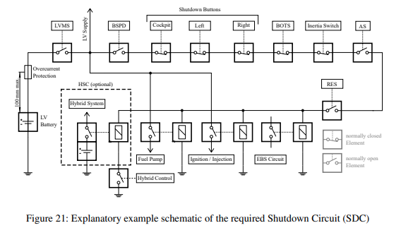
 |  |  | CV3.2.2 | The idle test speed for a given engine will be up to the team and determined by their calibrated idle speed. If the idle speed varies then the vehicle will be tested across the range of idle speeds determined by the team. At idle the maximum permitted sound level is 103 dB(C), fast weighting.
 | CV 4 | SHUTDOWN SYSTEM
 |  | CV4.1 | Shutdown Circuit
 |  |  | CV4.1.1 | The Shutdown Circuit (SDC) directly controls all electrical power to the ignition, fuel injectors and all fuel pumps. It must act through a minimum of two mechanical relays. One relay for the fuel pump and at least one relay for injection and ignition.
 |  |  | CV4.1.2 | The SDC is defined as a series connection of at least the LVMS, see T11.3, the BSPD, see T11.6, three shutdown buttons, see T11.4, the BOTS, see T6.2 and the inertia switch, see T11.5.
 |  |  | CV4.1.3 | All circuits that are part of the SDC must be designed in a way, that in the de-energized/disconnected state they open the SDC.
 |  |  | CV4.1.4 | [HY ONLY] The HSC AIR as per CV5.2.2 must be part of the SDC in such a way that one side of the relay coil is directly incorporated into the SDC and the other side is controlled by the hybrid control system
 | CV 5 | HYBRID SYSTEM
 |  | CV5.1 | Hybrid System General
 |  |  | CV5.1.1 | The hybrid system must be a LVS, T11.1 and T11.7 are applied for all hybrid system components.
 |  |  | CV5.1.2 | All electrical parts of the hybrid system except for ground terminals must be covered at least according to IPxxB when energized.
 |  |  | CV5.1.3 | The Hybrid Storage Container (HSC) is defined as the electric energy storage system, including the AIR and overcurrent protection, that is used in the hybrid powertrain.
 |  |  | CV5.1.4 | Moving energy into the HSC from a different electrical storage system is prohibited.
 |  |  | CV5.1.5 | A firewall, see T4.8, must be present between the HSC and the fuel tank.
 |  |  | CV5.1.6 | The HSC must be positioned according to T11.7.2, all other hybrid system components must be positioned within the surface envelope, see T1.1.18.
 |  |  | CV5.1.7 | The high current path of the hybrid system must meet EV4.5.16.
 |  |  | CV5.1.8 | Motors must meet EV2.1.
...
Règlement
 |  |  | EV4.1.3 | All components must be rated for the maximum possible temperature which may occur during usage.
 |  |  | EV4.1.4 | Fans with >50 W power must not be connected to the TS.
 |  | EV4.2 | Tractive System Enclosures
 |  |  | EV4.2.1 | Every housing or enclosure containing parts of the TS system, must be labeled with (a) reasonably sized sticker(s) according to “ISO 7010-W012” (triangle with black lightning bolt on yellow background). The sticker must also contain the text “High V oltage” if the voltage is more than 60 VDC or 25 VAC.
 |  | EV4.3 | Separation of Traction System and Grounded Low Voltage System
 |  |  | EV4.3.1 | The entire TS and LVS must be galvanically isolated, see EV1.2.1 and IN4.1.1.
 |  |  | EV4.3.2 | All connections from a TS component to external devices, such as laptops must include galvanic isolation, see EV1.2.1.
 |  |  | EV4.3.3 | TS and LVS circuits must be physically segregated such that they are not running through the same conduit or connector, except for interlock circuit connections.
 |  |  | EV4.3.4 | Where both TS and LVS are present within an enclosure, they must be separated by barriers made of moisture resistant insulating materials or maintain the following spacing through air, or over a surface:
 |  |  | EV4.3.5 | Components and cables capable of movement must be positively restrained to maintain spacing.
 |  |  | EV4.3.6 | If TS and LVS are on the same PCB, they must be on separate well-defined areas of the board, meeting the spacing requirements in table 5, each area clearly marked with “TS” or “LV”. The outline of the area required for spacing must be marked. “Conformal coating” refers to a coating insulator, solder resist is not a coating. |  | 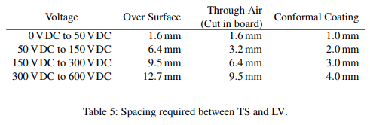
 |  |  | EV4.3.7 | Teams must be prepared to demonstrate spacing on team-built equipment. For inaccessible circuitry, fully assembled spare boards must be available.
 |  | EV4.4 | Positioning of Tractive System Parts
 |  |  | EV4.4.1 | Except what is permitted according to EV4.4.3, all parts belonging to the TS including cables and wiring must be located within the rollover protection envelope, see T1.1.16. “Part” is the whole device such as the complete HVD.
 |  |  | EV4.4.2 | Any part of the TS that is less than 350 mm above the ground, except what is permitted according to EV4.4.3, must be protected from impacts, see T3.15. Impact protection must follow T3.16 when having bolted attachments. TS wiring in front of the front hoop may alternatively be shielded by the front bulkhead support structure according to T3.14.
 |  |  | EV4.4.3 | Outboard wheel motors are allowed only if • an interlock is routed along the TS wiring such that the shutdown circuit, see EV6, is opened before the TS wiring or its clamping fails • an interlock is routed along a suspension member such that the shutdown circuit, see EV6, is opened if the suspension fails • TS wiring is not able to reach the cockpit opening or the driver regardless of where it breaks • wiring outside of the rollover protection envelope, see T1.1.15 is minimum length • wiring outside of an impact structure or front bulkhead support structure, see EV4.4.2, is minimum length • Minimum length is the shortest distance plus extra wiring caused by bending radius.
 |  | EV4.5 | Tractive System Insulation, Wiring and Conduit
 |  |  | EV4.5.1 | All live parts of the TS must be protected from being touched. This must include team members working on or inside the vehicle. This is tested with a 100 mm long, 6 mm diameter insulated test probe when the TS enclosures are in place.
 |  |  | EV4.5.2 | Insulation material that is rated for the maximum TS voltage must be used. Using only insulating tape or rubber-like paint for insulation is prohibited.
 |  |  | EV4.5.3 | The temperature rating for TS wiring, connections, and insulation must be appropriate for the expected surrounding temperatures but at least 85 ◦C.
 |  |  | EV4.5.4 | TS components and containers must be protected from moisture in the form of rain or puddles, see IN9.
...
Règlement
 |  |  | EV5.8.6 | An independent cell temperature monitoring device may be provided by the ofﬁcials during accumulator inspection and must be installed, see IN3. The device must be placed on the warmest negative cell terminal of the TSAC and in direct contact with the terminal or less then 30 mm away from it on the busbar.
 |  |  | EV5.8.7 | The AMS must switch off the TS via the shutdown circuit, if critical voltage, temperature or current values according to the cell manufacturer’s datasheet or these rules persistently occurs for more than: • 500 ms for voltage and current values • 1 s for temperature values The accuracy, noise and sample rate of the measurement must be taken into account.
 |  |  | EV5.8.8 | AMS cell voltage measurement inputs, temperature measurement inputs and supply voltage of decentralized AMS slaves may be rated below the maximum TS voltage if the team has proven by calculations in the Electrical System Form (ESF), see EV9 , that the input voltage rating is reasonably chosen.
 |  |  | EV5.8.9 | A red indicator light in the cockpit that is easily visible from inside and outside the cockpit even in bright sunlight and clearly marked with the lettering “AMS”must light up if the AMS opens the shutdown circuit. It must stay illuminated until the error state has been manually reset, see EV6.1.6. Signals controlling this indicator are SCS, see T11.9.
 |  |  | EV5.8.10 | AMS signals are System Critical Signals, see T11.9.
 |  |  | EV5.8.11 | It must be possible to individually disconnect the current sensor, one temperature sensor and one cell voltage measurement wire during technical inspection, if any wire used.
 |  |  | EV5.8.12 | The AMS must be able to read and display all measured values according to EV5.8.3 in a single overview e.g. by connecting a laptop to the AMS.
 | EV 6 | SHUTDOWN CIRCUIT AND SYSTEMS
 |  | EV6.1 | Shutdown Circuit
 |  |  | EV6.1.1 | The shutdown circuit directly carries the power driving the AIRs, see EV5 .6, and the pre-charge circuitry, see EV5.7.
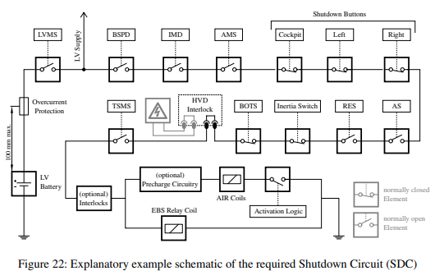
 |  |  | EV6.1.2 | The shutdown circuit is deﬁned as a series connection of at least two master switches, three shutdown buttons, the BOTS, see T6.2, the IMD, the inertia switch, see T11.5, the BSPD, see T11.6, all required interlocks and the AMS. An explanatory schematic of the required shutdown circuit, excluding any possible interlock circuitry, is shown in Figure 21.
 |  |  | EV6.1.3 | All parts of the shutdown circuit deﬁned in EV6 .1.2 must be on the high-side connection of the AIR coils and the pre-charge circuitry.
 |  |  | EV6.1.4 | The Tractive System Master Switch (TSMS), see EV6 .2, must be the last switch before the AIRs except for pre-charge circuitry and hardwired interlocks.
 |  |  | EV6.1.5 | If the shutdown circuit is opened, the TS must be shutdown by opening all AIRs and the voltage in the TS must drop to below 60VDC and 25VACRMS in less than five seconds. All accumulator current flow must stop immediately. The action of opening the AIRs may be delayed by ≤ 250 ms to signal the action to the motor controllers and reduce the TS current before the AIRs are opened. The AIR supply must be abruptly switched off before reaching the minimum AIR supply voltage.
 |  |  | EV6.1.6 | If the shutdown circuit is opened by the AMS or the IMD, it has to be latched open by a non-programmable logic that can only be manually reset by a person at the vehicle who is not the driver.
 |  |  | EV6.1.7 | All circuits that are part of the shutdown circuit must be designed in a way, that in the de-energized/disconnected state they open the shutdown circuit.
 |  |  | EV6.1.8 | It must be possible to demonstrate that all features of the shutdown circuit function correctly. This includes all interlocks.
 |  |  | EV6.1.9 | Every system that is required to or is able to open the shutdown circuit must have its own, non-programmable, power stage to achieve this. The respective power stages must be designed to be able to carry the shutdown circuit current, e.g. AIR inrush currents, and such that a failure cannot result in electrical power being fed back into the electrical shutdown circuit.
 |  |  | EV6.1.10 | The shutdown buttons, the BOTS, the TSMS and all interlocks must not act through any power stage.
 |  |  | EV6.1.11 | All signals inﬂuencing the shutdown circuit are SCSs, see T11.9.
 |  | EV6.2 | Tractive System Master Switch
 |  |  | EV6.2.1 | An TSMS according to T11.2 must be part of the shutdown circuit, see EV6.1.2.
 |  |  | EV6.2.2 | The TSMS must be ﬁtted with a “lockout/tagout” capability to prevent accidental activation of the TS. The ESO must ensure that it is locked in the off position whenever work is done on the vehicle or no ESO is present.
 |  |  | EV6.2.3 | The TSMS must be mounted in the middle of a completely orange circular area of ≥ 50mm diameter placed on a high contrast background.
...
Règlement
 |  |  | S1.2.2 | The presentation will not be interrupted by questions. Immediately following the presentation there will be a question and answer session.
 |  |  | S1.2.3 | One or more team members may present the business plan.
 |  |  | S1.2.4 | All team members involved in the BPP must be in the podium area and must be introduced to the judges at the beginning of the presentation. The team members who have been introduced may answer the judges’ questions even if they were not actually presenting.
 |  |  | S1.2.5 | Teams that fail to make their presentation within their assigned time period will receive zero points for the BPP.
 |  |  | S1.2.6 | Prior to the competition a speciﬁc deep dive topic, which has to be part of the ten minutes presentation, will be published on the competition website.
 |  | S1.3 | Pitch Video
 |  |  | S1.3.1 | To convince the potential investors or partners that the team’s presentation is worthy of their time, it is required that a Business Plan Pitch Video (BPPV) is submitted before the competition. The pitch video should be considered as the ﬁrst impression of the business idea and has to contain the relevant investment ﬁgures.
 |  |  | S1.3.2 | The BPPV must be submitted online via the competition website, not later than the deadline speciﬁed in the competition handbook.
 |  |  | S1.3.3 | The BPPV must not exceed a length of 30 sand must be in a common video format, e.g. avi, mpg, mp4, wmv.
 |  | S1.4 | Business Plan Presentation Scoring

 |  |  | S1.4.1 | The BPP will be evaluated on the categories speciﬁed in the following table:
 |  |  | S1.4.2 | If the business model presented does not relate to one of the areas listed within S1.1.1, 15 penaltypoints will be deducted from the team’s BPP scoring.
 |  |  | S1.4.3 | The judging at the competition will start with an initial judging, where all teams are judged by different judging groups.
 |  |  | S1.4.4 | Some teams may be chosen to participate in the BPP ﬁnals to determine the BPP winner. The BPP ﬁnals will be held separately from the initial judging and teams will be informed about their participation during the event.
 |  |  | S1.4.5 | The scoring of the BPP is based on the average of the scores given by each of the judges.
 |  |  | S1.4.6 | The scoring for the non-finalist is calculated as followed: Pₜₑₐₘ is the score awarded to the team Pₘₐₓ is the highest score awarded to any team not participating in the finals
 |  |  | S1.4.7 | The scoring of the BPP ﬁnalists will vary from 75 to 71 points and is scored immediately after the BPP ﬁnals by all judges.
 | S 2 | COST AND MANUFACTURING EVENT
 |  | S2.1 | Cost and Manufacturing Objective
 |  |  | S2.1.1 | The objective of the cost and manufacturing event is to evaluate the team’s understanding of the manufacturing processes and costs associated with the construction of a prototype race car. This includes trade off decisions between content and cost, make or buy decisions and understanding the differences between prototype and mass production.
 |  | S2.2 | Cost and Manufacturing Procedure
 |  |  | S2.2.1 | Prior to the competition, three Cost Report Documents (CRD) (see S2.3) must be submitted to the competition website by the deadline speciﬁed in the competition handbook.
 |  |  | S2.2.2 | During the competition, a discussion with the judges will take place, next to the team’s vehicle. The discussion is split into two parts:
 |  |  | S2.2.3 | Part 1 “BOM Discussion”: A discussion to evaluate the team’s ability to prepare an accurate engineering and manufac- turing BOM for the complete vehicle. The team must prove the following: •The speciﬁcation of the vehicle in the CRD accurately reﬂects the vehicle brought to the competition. •The costs within the Costed Bill of Material (CBOM) part of the BOM are correct and realistic. • The manufacturing feasibility of the vehicle.
 |  |  | S2.2.4 | Part 2 “Cost Understanding”: A discussion to evaluate the general cost and manufacturing knowledge of the team.
...
Règlement
 |  |  | S2.6.6 | If production tooling is associated with processes that are speciﬁc to the part geometry, it must be included. For example the dies to stamp out a chassis bracket are tooling.
 |  |  | S2.6.7 | The costs of hand or power tools must not be included.
 |  |  | S2.6.8 | The estimations for machining rates, hourly rates, included overheads etc. must be shown.
 |  | S2.7 | Supporting Material File
 |  |  | S2.7.1 | The supporting material ﬁle is a document containing additional information which allows the judges to understand the BOM. It should include drawings, exploded view drawings and/or pictures of the vehicle and the parts included in the BOM.
 |  | S2.8 | Cost Explanation File
 |  |  | S2.8.1 | The cost explanation ﬁle is a document containing additional explanations, which allow the judges to understand the costs within the CBOM part of the BOM.
 |  |  | S2.8.2 | The cost explanation ﬁle should point out which cost model was used and which types of costs are included. It should also contain which speciﬁc cost ﬁgures were used, e.g. the cost of one machine operation hour.
 |  | S2.9 | Cost and Manufacturing Vehicle Condition
 |  |  | S2.9.1 | Vehicles must be presented for cost and manufacturing judging in ﬁnished condition, fully assembled, complete and ready-to-race.

 |  |  | S2.9.2 | The judges will not evaluate any vehicle that is presented at the cost and manufacturing event, in what they consider to be an unﬁnished state and will award zero points for the entire event.
 |  |  | S2.9.3 | Vehicles may be presented for judging without having passed technical inspection, even if ﬁnal tuning and setup is in progress.
 |  |  | S2.9.4 | Covers and/or parts may be removed during the judging to facilitate access and presentation of components or concepts.
 |  | S2.10 | Cost and Manufacturing Scoring
 |  |  | S2.10.1 | The cost and manufacturing event will be evaluated on the categories speciﬁed in the following table:
 |  |  | S2.10.2 | If items are missing from the BOM, points are deducted until zero points are scored for “BOM and BOM discussion”:
 |  |  | S2.10.3 | A maximum of four top teams may be chosen to participate in the cost and manufacturing ﬁnals to determine the cost and manufacturing event winner. The cost and manufacturing ﬁnals will be held separately from the initial judging and teams will be informed about their participation during the event.
 |  |  | S2.10.4 | In case of finals the scoring for the non-finalist is calculated as followed: Pₜₑₐₘ is the score awarded to the team Pₘₐₓ is the highest score awarded to any team not participating in the finals
 |  |  | S2.10.5 | The scoring of the cost and manufacturing ﬁnalists will vary from 100 to 96 points.
 |  |  | S2.10.6 | In case of no cost ﬁnals the scoring is calculated as followed:
 | S 3 | ENGINEERING DESIGN EVENT
 |  | S3.1 | Engineering Design Objective
 |  |  | S3.1.1 | The concept of the design event is to evaluate the student’s engineering process and effort that went into the design of a vehicle, meeting the intent of the competition.
 |  |  | S3.1.2 | Proprietary components and systems that are incorporated into the vehicle design as ﬁnished items are not evaluated as a student designed unit, but are only assessed on the team’s selection and application of that unit.
 |  |  | S3.1.3 | An evaluation concerning the capability of the vehicle to drive autonomously will also be part of this event. Therefore, all systems that are required to drive autonomously will be investigated. This also includes a discussion about the hardware and the software used in the AS.
...
Règlement
 |  |  | S3.4.1 | The design event starts with the submission of the DSS and the EDR and their review respectively.
 |  |  | S3.4.2 | At the competition, teams will present their knowledge and their vehicle to the judges, which will evaluate the teams’ performance following the design objectives stated in chapter S3.1.
 |  |  | S3.4.3 | Some teams may be chosen to participate in the design ﬁnals to determine the engineering design event winner. The design ﬁnals will be held separately from the initial judging and teams will be informed about their participation during the event.
 |  |  | S3.4.4 | Teams may bring any photographs, drawings, charts, spare parts or other material that they believe are supportive to the design event, but the space provided for design judging may be limited.
 |  |  | S3.4.5 | [EV ONLY ]Only sealed TSACs which passed the accumulator inspection may be presented or mounted in the vehicle. They must not be opened.
 |  |  | S3.4.6 | [EV ONLY] Only discharged, below 5 % State of Charge, accumulator cells each having all terminals electrically isolated may be presented.
 |  |  | S3.4.7 | [DC ONLY ]There is no extra design presentation for the DC, however scoring will be adapted (see table 6) and there will be more judges during the normal presentation focusing on the AS.
 |  |  | S3.4.8 | [DC ONLY] There will be separate design finals for the DC.
 |  | S3.5 | Engineering Design Vehicle Condition
 |  |  | S3.5.1 | Vehicles must be presented for design judging in ﬁnished condition, fully assembled, complete and ready-to-race.
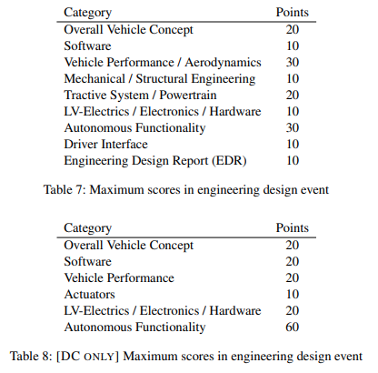
 |  |  | S3.5.2 | The judges will not evaluate any vehicle that is presented at the design event in what they consider to be an unﬁnished state and will award zero points for the entire design event.
 |  |  | S3.5.3 | Vehicles may be presented for design judging without having passed technical inspection, even if ﬁnal tuning and setup is in progress.
 |  |  | S3.5.4 | Covers and/or parts may be removed during the design judging to facilitate access and presentation of components or concepts.
 |  | S3.6 | Engineering Design Judging Criteria
 |  |  | S3.6.1 | The judges will evaluate the engineering effort based upon the teams’ DSS and EDR, responses to questions and an inspection of the vehicle.
 |  |  | S3.6.2 | The judges will inspect the vehicle to determine if the design concepts are adequate and appropriate for the application (relative to the objectives set forth in the rules).
 |  |  | S3.6.3 | The judges may deduct points if the team cannot adequately explain the engineering and construction of the vehicle.
 |  | S3.7 | Engineering Design Scoring
 |  |  | S3.7.1 | The overall engineering design event maximum scoring is 150 points.
 |  |  | S3.7.2 | The maximum scores listed in table 7 apply for the engineering design event.
D | DYNAMIC EVENTS
 | D 1 | DYNAMIC EVENTS GENERAL
 |  | D1.1 | Driver Limitations
 |  |  | D1.1.1 | In total, a minimum of three and a maximum of four drivers are allowed for each team.
 |  |  | D1.1.2 | An individual driver may not drive in more than two dynamic events.
 |  |  | D1.1.3 | The endurance and efﬁciency event is considered a single event.
 |  | D1.2 | Dynamic Area and Dynamic Vests
 |  |  | D1.2.1 | The technical inspections and all dynamic events are held in the dynamic area.
 |  |  | D1.2.2 | Four dynamic vests are handed out to each team by the ofﬁcials and must be worn in the dynamic area.
 |  |  | D1.2.3 | Only four members per team, including the driver, may enter the dynamic area at one time.
...
Règlement
 |  |  | D2.9.1 | A re-run may be granted in following cases: • Usage of YELLOW FLAG in Autocross. • Usage of RED FLAG. • Usage of RES to ensure safe conditions on the track or traceable signal loss of the RES according to D2.7. • After official’s decision due to technical or organizational issues.
 |  |  | D2.9.2 | The team will be informed about a granted re-run either by a sign at the exit or by direct communication through an official.
 |  |  | D2.9.3 | It is at the discretion of the team whether or not they accept the re-run. If the re-run is accepted, it must be executed immediately and the corresponding initial run is deleted.
 | D 3 | WEATHER CONDITIONS
 |  | D3.1 | Operating Conditions
 |  |  | D3.1.1 | The following track conditions are recognized: • Dry • Damp • Wet
 |  |  | D3.1.2 | The operating condition are decided by the ofﬁcials and may change at any time.
 |  |  | D3.1.3 | The current operating condition will be prominently displayed at the dynamic area.
 |  | D3.2 | Tires Allowed
 |  |  | D3.2.1 | Teams must run the tires allowed for each operating condition:
 |  |  | D3.2.2 | When the operating condition is damp, teams may change between dry tires and wet tires: • Any time during the acceleration, skidpad, and autocross events. • Any time before taking the green ﬂag to start endurance. |  | 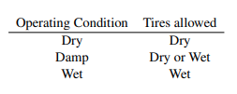
 |  |  | D3.2.3 | If an event had varied operating conditions, the minimum performance levels to score points may be adjusted if deemed appropriate by the ofﬁcials.
 |  |  | D3.2.4 | Only one set of tires per type (dry/wet) may be used during all the dynamic events. The brake test, practice area, [DC ONLY ]driverless autocross, [DC ONLY ]trackdrive and the static events are excluded from this regulation.
 | D 4 | SKIDPAD EVENT
 |  | D4.1 | Skidpad Track Layout
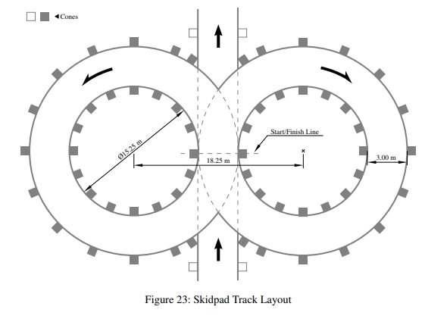
 |  |  | D4.1.1 | The skidpad track consists of two pairs of concentric circles in a ﬁgure of eight pattern.
 |  |  | D4.1.2 | The centers of these circles are 18:25 m apart. The inner circles are 15:25 m in diameter and the outer circles are 21 :25 m in diameter.
 |  |  | D4.1.3 | 16 cones are placed around the inside of each inner circle. 13cones are positioned around the outside of each outer circle, in the pattern shown in the skidpad layout diagram.
 |  |  | D4.1.4 | Each circle is marked with a line, outside the inner circle and inside the outer circle.
 |  |  | D4.1.5 | The driving path is the 3 mwide path between the inner and outer circles. The vehicles enter and exit through gates on a 3 m wide path that is tangent to the circles where they meet.
 |  |  | D4.1.6 | The line between the centers of the circles deﬁnes the start/ﬁnish line. A lap is deﬁned as traveling around one of the circles, starting and ending at the start/ﬁnish line.
 |  | D4.2 | Manual Skidpad Procedure
 |  |  | D4.2.1 | Each team has two runs, driven by one driver.
 |  |  | D4.2.2 | The driver has the option to make the second run immediately after his/her ﬁrst run.
 |  |  | D4.2.3 | The starting order is based on the time the team arrives at the skidpad event. Teams on their ﬁrst run will receive priority.
 |  |  | D4.2.4 | Starting - A green ﬂag is used to indicate that the driver may start.
 |  |  | D4.2.5 | The vehicle will enter perpendicular to the ﬁgure of eight and will take one full lap on the right circle to establish the turn. The next lap will be on the right circle and will be timed. Immediately following the second lap, the vehicle will enter the left circle for the third lap. The fourth lap will be on the left circle and will be timed. Immediately upon ﬁnishing the fourth lap, the vehicle will exit the track perpendicular to the ﬁgure of eight and moving in the same direction as entered.
 |  | D4.3 | Driverless Skidpad Procedure
 |  |  | D4.3.1 | Each team has two runs in autonomous mode.
 |  |  | D4.3.2 | Starting order is based upon time of arrival. Teams on their ﬁrst run will receive priority.
 |  |  | D4.3.3 | Staging - The foremost part of the vehicle is staged 15 m in front of the timekeeping line.
 |  |  | D4.3.4 | Starting - A go-signal from RES is used to indicate the approval to begin.
 |  |  | D4.3.5 | The vehicle will enter perpendicular to the ﬁgure eight and will take one full lap on the right circle to establish the turn. The next lap will be on the right circle and will be timed. Immediately following the second lap, the vehicle will enter the left circle for the third lap. The fourth lap will be on the left circle and will be timed. Immediately upon ﬁnishing the fourth lap, the vehicle will exit the track.
 |  |  | D4.3.6 | The vehicle will exit at the intersection moving in the same direction as entered and must come to a full stop within 25 m behind the timekeeping line, inside the marked exit lane and enter the ﬁnish-state described in T14.11.
 |  | D4.4 | Manual Skidpad Scoring
 |  |  | D4.4.1 | The run time is the average time of the timed left and the timed right circle plus penalties which are added after the averaging.
...
Règlement
 |  |  | D7.5.2 | For electric vehicles one of the team members must be an ESO.
 |  |  | D7.5.3 | During the driver change, the team may: • perform changes to accommodate the second driver • operate the master switch(es) • change tires as per D7.6. No other work may be performed during the driver change.
 |  |  | D7.5.4 | Each team is given three minutes to change their driver.
 |  |  | D7.5.5 | The driver change time will start once the vehicle is stopped in the driver change area and the ﬁrst driver has turned off the engine for CV or turned off the tractive system for EVs.
 |  |  | D7.5.6 | [EV ONLY ]The TSMS must be switched off by the ESO and the TSAL must have changed to green color, before anyone is allowed to touch the vehicle or to climb out the vehicle.
 |  |  | D7.5.7 | The ﬁrst driver will climb out the vehicle and any necessary adjustments will be made to the vehicle to ﬁt the second driver (seat cushions, head restraint, pedal position, etc.). The second driver will then be secured in the vehicle.
 |  |  | D7.5.8 | When the second driver is fully secured in the vehicle, the vehicle has restarted and is ready-to-drive again, the driver change time is stopped.
 |  |  | D7.5.9 | If the driver change takes longer than three minutes, the extra time is included in the ﬁnal time.
 |  | D7.6 | Endurance Event Tire Changes
 |  |  | D7.6.1 | All tire changes after a vehicle has received the green ﬂag to start the endurance event must take place in the driver change area.
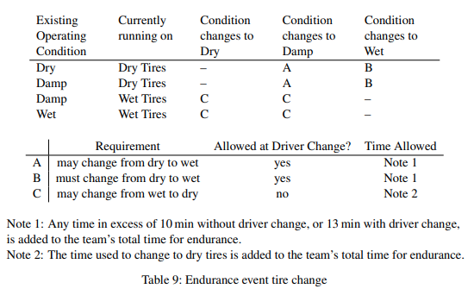
 |  |  | D7.6.2 | If the operating condition changes to wet during endurance, the track will be red ﬂagged and all vehicles brought into the driver change area.
 |  |  | D7.6.3 | If a team wants to change tires, the ofﬁcials must be informed beforehand.
 |  |  | D7.6.4 | In some cases, tire changes can be carried out directly after the driver change, for others the team must make an extra stop.
 |  |  | D7.6.5 | The allowed tire changes and associated conditions are given in table 9.
 |  |  | D7.6.6 | Teams that have incurred a puncture during the endurance event due to external factors (e.g. debris on track) may change the tire with no time penalty, if the vehicle reaches the driver change area under its own power without external assistance.
 |  |  | D7.6.7 | The wheel will be inspected by the ofﬁcials. If the deﬂation was not caused by external factors, the vehicle will be scored DNF.
 |  |  | D7.6.8 | Deﬂation caused by running off-course or impacting barriers or other objects due to driver error will not be regarded as external factors.
 |  | D7.7 | Endurance Speciﬁc Regulations
 |  |  | D7.7.1 | Teams are prohibited from working on or fueling their vehicles during the run.
 |  |  | D7.7.2 | Wheel-to-wheel racing is prohibited.
 |  |  | D7.7.3 | If a vehicle stalls out on the track, it is allowed one lap by the vehicle that is following it (approximately one minute) to restart.
 |  |  | D7.7.4 | If a vehicle has a restart problem at the driver change or after a red flag, it is allowed 2 min to restart the engine or to enable the TS. The 2 min start from the time the driver first tries to restart the engine or to enable the TS. The time is added to the endurance time.
 |  |  | D7.7.5 | If restarts are not accomplished within the above times, the vehicle is scored as DNF for the run.
 |  |  | D7.7.6 | If a vehicle breaks down it will be removed from the track and will not be allowed to re-enter the track.
 |  |  | D7.7.7 | Team members may be instructed by the ofﬁcials to retrieve broken down vehicles. This recovery may only be carried out under the control of the ofﬁcials.
 |  | D7.8 | Endurance Scoring
 |  |  | D7.8.1 | Each lap of the endurance event is individually timed. The corrected elapsed time is determined by subtracting the extra-long lap for the driver change from the total time and adding any penalty times.
...

